SAP連携イメージ
NBC（WBS基幹システム）及び外冷（Chainflow I）から受信するデータには、１レコードにつき最大８明細がセットされている。
Asteriaでは、明細ごとに１レコードとして出力し、SAPへ連携する。

 | 変換イメージ
 | WBS基幹システム/Chainflow Iからの受信データ（固定長）

 | インターフェース 識別 | ID | 拠点 コード | 冷蔵庫 コード | 事業所 コード | レコード内 明細件数 | 【明細1】 |  |  |  |  | 【明細2】 |  |  |  |  | 【明細3】 |  |  |  |  | 【明細4】 |  |  |  |  | 【明細5】 |  |  |  |  | 【明細6】 |  |  |  |  | 【明細7】 |  |  |  |  | 【明細8】 |  |  |  |  | 余白
 |  |  |  |  |  |  | 冷ロット № | 入庫日 | 在庫 ケース数 | 在庫 本数 | 定貫／ 不定貫 区分 | 冷ロット № | 入庫日 | 在庫 ケース数 | 在庫 本数 | 定貫／ 不定貫 区分 | 冷ロット № | 入庫日 | 在庫 ケース数 | 在庫 本数 | 定貫／ 不定貫 区分 | 冷ロット № | 入庫日 | 在庫 ケース数 | 在庫 本数 | 定貫／ 不定貫 区分 | 冷ロット № | 入庫日 | 在庫 ケース数 | 在庫 本数 | 定貫／ 不定貫 区分 | 冷ロット № | 入庫日 | 在庫 ケース数 | 在庫 本数 | 定貫／ 不定貫 区分 | 冷ロット № | 入庫日 | 在庫 ケース数 | 在庫 本数 | 定貫／ 不定貫 区分 | 冷ロット № | 入庫日 | 在庫 ケース数 | 在庫 本数 | 定貫／ 不定貫 区分
 | B019 | Z2 |  | 004000001 | 0482 | 5 | 1001 | 20260401 | 000011 | 000 | 0 | 1002 | 20260402 | 000012 | 000 | 1 | 1003 | 20260403 | 000013 | 000 | 0 | 1004 | 20260404 | 000014 | 000 | 0 | 1005 | 20260405 | 000015 | 000 | 1 |  | 00000000 | 000000 | 000 |  |  | 00000000 | 000000 | 000 |  |  | 00000000 | 000000 | 000
 | B019 | Z2 |  | 004000001 | 0054 | 1 | 2001 | 20260411 | 000021 | 000 | 0 |  | 00000000 | 000000 | 000 |  |  | 00000000 | 000000 | 000 |  |  | 00000000 | 000000 | 000 |  |  | 00000000 | 000000 | 000 |  |  | 00000000 | 000000 | 000 |  |  | 00000000 | 000000 | 000 |  |  | 00000000 | 000000 | 000

「レコード内明細件数」の値分の明細が格納されており、その件数分出力する
（数値+半角スペースの２桁）

 | Asteriaで以下のようににマッピング、ファイル出力し、SAPへ連携（tsv）

 | 共通配送先 | プラント コード | 冷ロット № | 入庫日 | 在庫 ケース 数 | 定貫／ 不定貫 区分
 | 24000001 | 1101 | 1001 | 20260401 | 11 | 0
 | 24000001 | 1101 | 1002 | 20260402 | 12 | 1
 | 24000001 | 1101 | 1003 | 20260403 | 13 | 0 |  | 受信１レコード目（明細５件）
 | 24000001 | 1101 | 1004 | 20260404 | 14 | 0
 | 24000001 | 1101 | 1005 | 20260405 | 15 | 1
 | 24000001 | 2201 | 2001 | 20260411 | 21 | 0 | → | 受信２レコード目（明細１件）

明細部でない項目は
入力の同一内容を出力する
（プラントコードは事業所コードから変換表にて変換セット）
明細からの出力
明細件数分、レコード出力する

20260424_起動バラメータ変数名変更
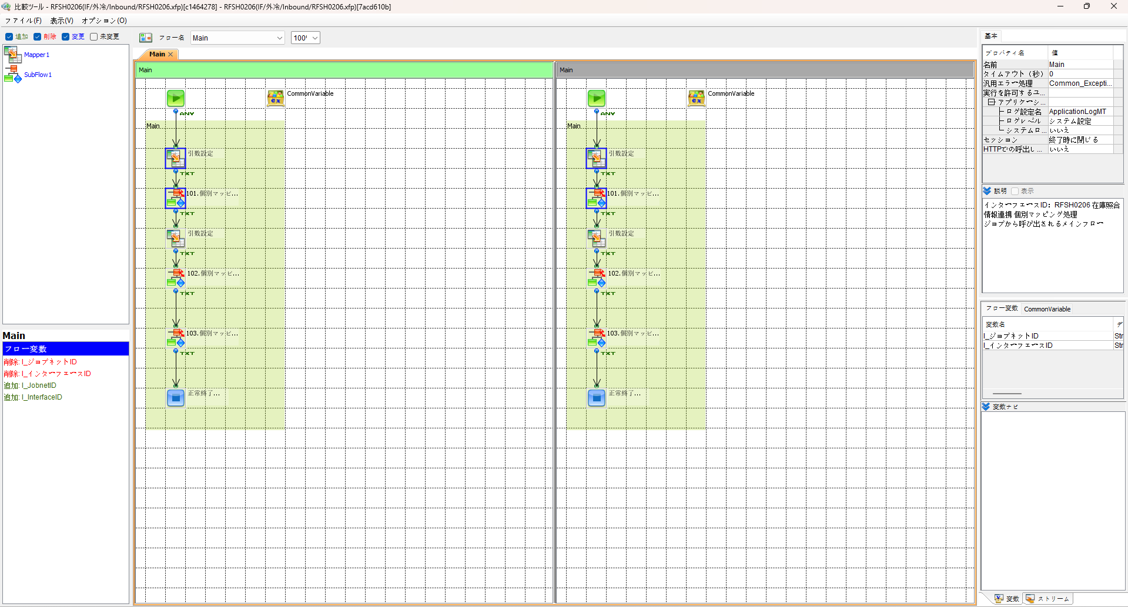
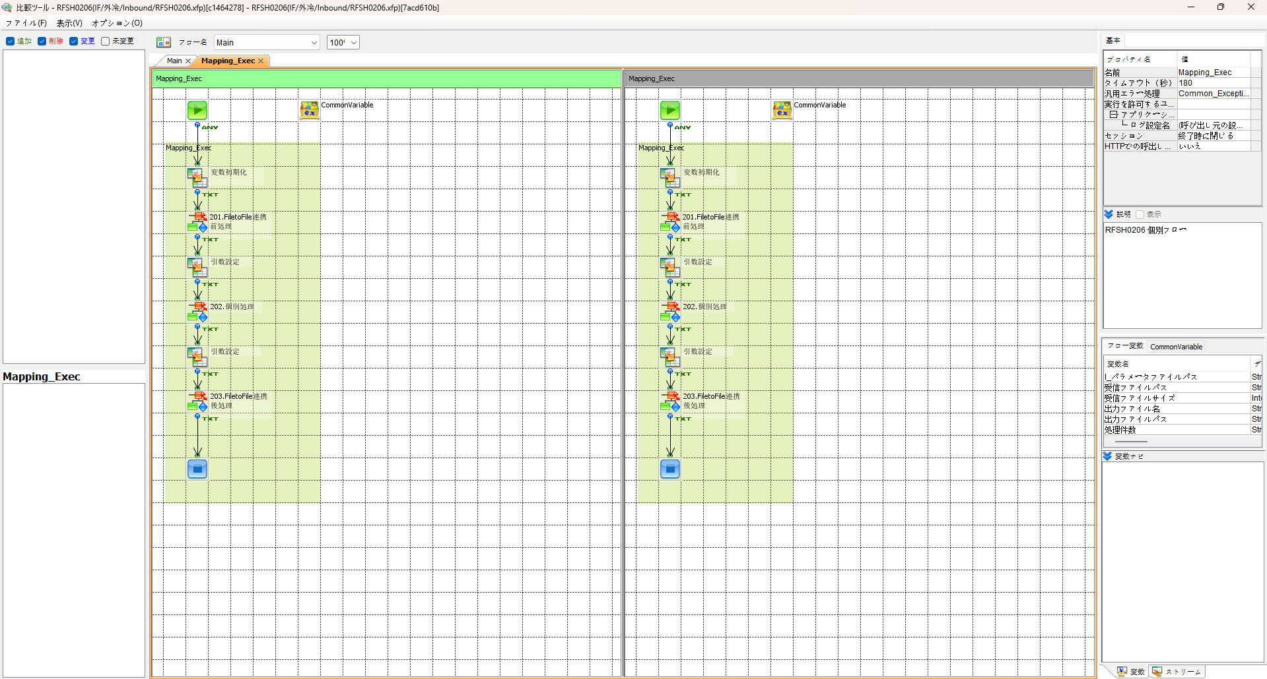

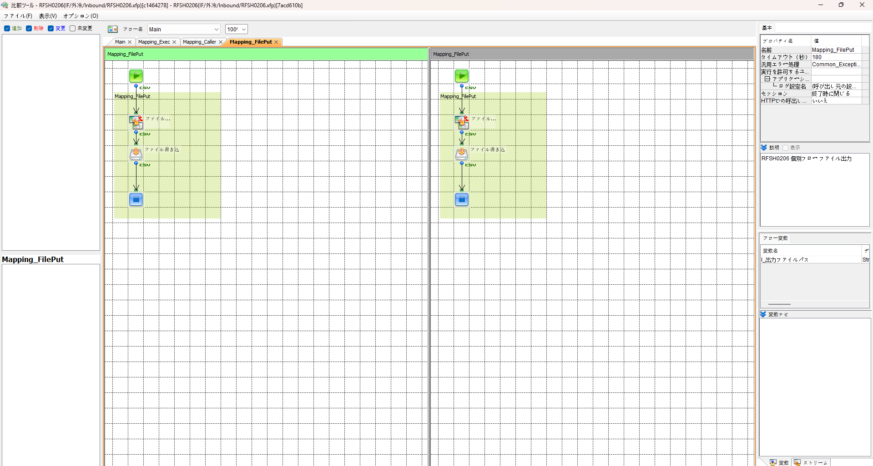
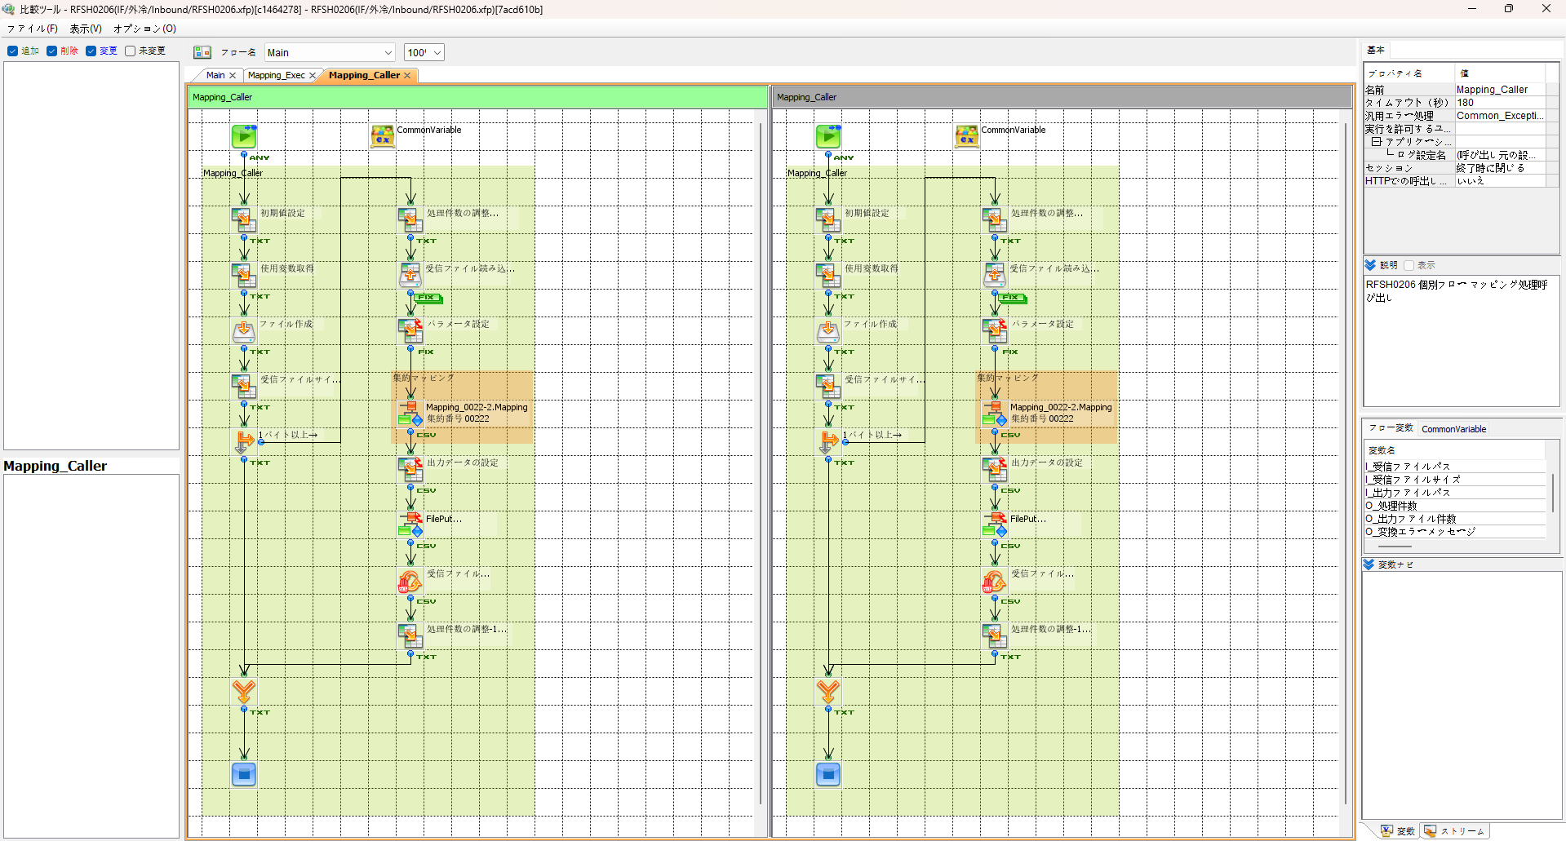

エビデンス(共通)
テスト実施
テストフロー

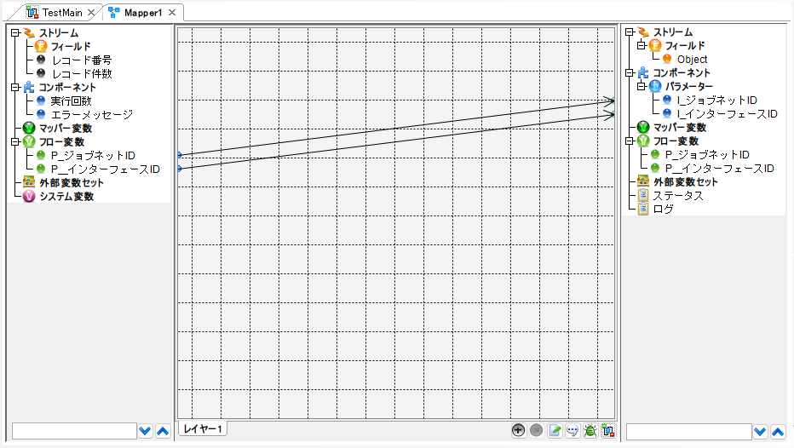

起動パラメータ.フロー変数を
RFSH0206.Mainのパラメータに受け渡す

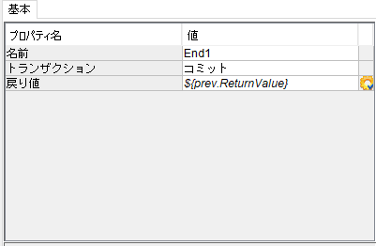

RFSH0206 Main の戻り値をテストフローの戻り値に設定

■1回目 正常系・1000件未満・ファイル送信前結合有無=false

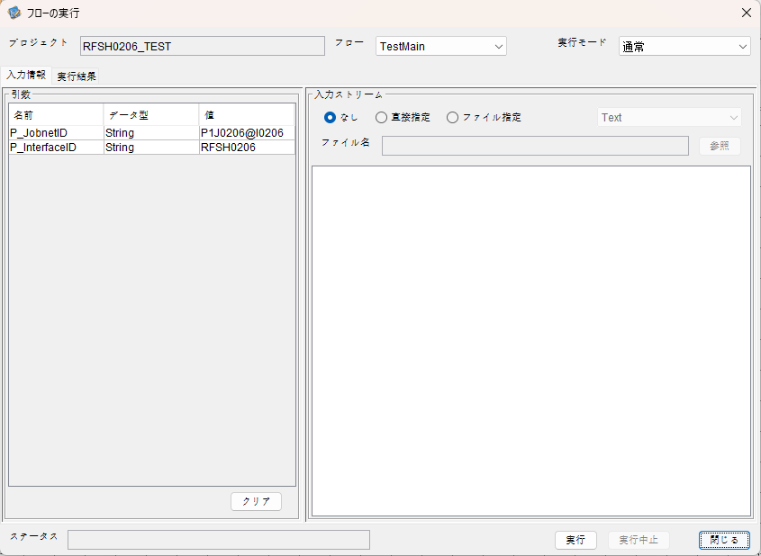
起動パラメータ
P_ジョブネットID=P1J0206@I0206
P_インターフェースID=RFSH0206

 |  | 実行結果
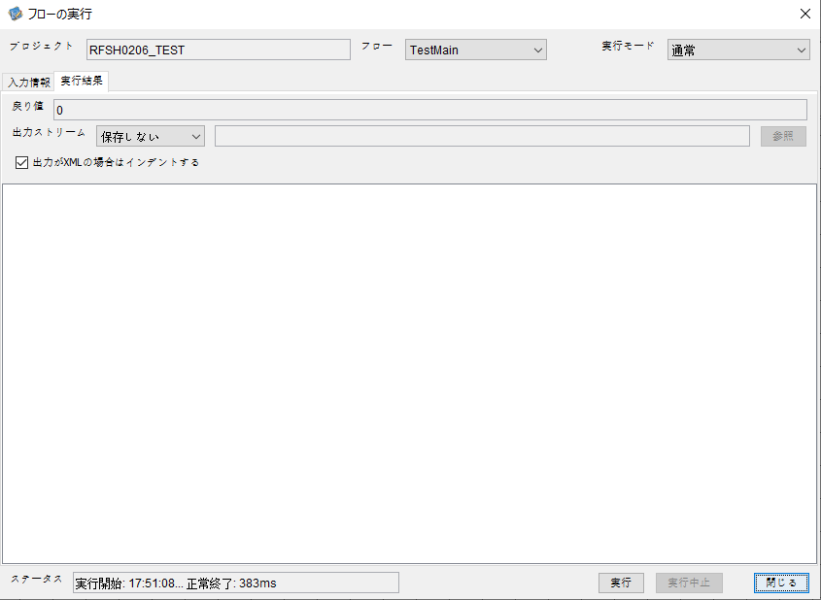

 | No.1-2-1

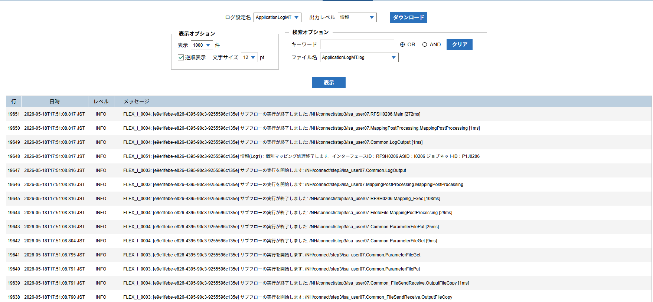

 | No.1-1-1

 |  | 行 | 日時 | レベル | メッセージ
 |  | 19601 | 2026-05-18T17:51:08.545 JST | INFO |  | FLEX_I_0003: [e9e1febe-e826-4395-90c3-9255596c135e] サブフローの実行を開始します: /NH/connect/step3/isa_user07.RFSH0206.Main
 | No.2-1-1 | 19602 | 2026-05-18T17:51:08.600 JST | INFO |  | FLEX_I_0003: [e9e1febe-e826-4395-90c3-9255596c135e] サブフローの実行を開始します: /NH/connect/step3/isa_user07.MappingPreProcessing.MappingPreProcessing
 |  | 19603 | 2026-05-18T17:51:08.612 JST | INFO |  | FLEX_I_0003: [e9e1febe-e826-4395-90c3-9255596c135e] サブフローの実行を開始します: /NH/connect/step3/isa_user07.Common.LogOutput
 | No.2-2-1 | 19604 | 2026-05-18T17:51:08.612 JST | INFO |  | FLEX_I_0051: [e9e1febe-e826-4395-90c3-9255596c135e] 情報(Log1) : 個別マッピング処理開始します。インターフェースID：RFSH0206 ASID：I0206 ジョブネットID：P1J0206
 |  | 19605 | 2026-05-18T17:51:08.612 JST | INFO |  | FLEX_I_0004: [e9e1febe-e826-4395-90c3-9255596c135e] サブフローの実行が終了しました: /NH/connect/step3/isa_user07.Common.LogOutput [0ms]
 |  | 19606 | 2026-05-18T17:51:08.612 JST | INFO |  | FLEX_I_0003: [e9e1febe-e826-4395-90c3-9255596c135e] サブフローの実行を開始します: /NH/connect/step3/isa_user07.Common.InputParameterCheck
 |  | 19607 | 2026-05-18T17:51:08.613 JST | INFO |  | FLEX_I_0004: [e9e1febe-e826-4395-90c3-9255596c135e] サブフローの実行が終了しました: /NH/connect/step3/isa_user07.Common.InputParameterCheck [1ms]
 |  | 19608 | 2026-05-18T17:51:08.613 JST | INFO |  | FLEX_I_0003: [e9e1febe-e826-4395-90c3-9255596c135e] サブフローの実行を開始します: /NH/connect/step3/isa_user07.Common.SettingInit
 |  | 19609 | 2026-05-18T17:51:08.632 JST | INFO |  | FLEX_I_0004: [e9e1febe-e826-4395-90c3-9255596c135e] サブフローの実行が終了しました: /NH/connect/step3/isa_user07.Common.SettingInit [19ms]
 |  | 19610 | 2026-05-18T17:51:08.633 JST | INFO |  | FLEX_I_0003: [e9e1febe-e826-4395-90c3-9255596c135e] サブフローの実行を開始します: /NH/connect/step3/isa_user07.Common.ParameterFileGet
 |  | 19611 | 2026-05-18T17:51:08.642 JST | INFO |  | FLEX_I_0004: [e9e1febe-e826-4395-90c3-9255596c135e] サブフローの実行が終了しました: /NH/connect/step3/isa_user07.Common.ParameterFileGet [9ms]
 |  | 19612 | 2026-05-18T17:51:08.667 JST | INFO |  | FLEX_I_0003: [e9e1febe-e826-4395-90c3-9255596c135e] サブフローの実行を開始します: /NH/connect/step3/isa_user07.Common_FileSendReceive.WorkFileDelete
 |  | 19613 | 2026-05-18T17:51:08.669 JST | INFO |  | FLEX_I_0004: [e9e1febe-e826-4395-90c3-9255596c135e] サブフローの実行が終了しました: /NH/connect/step3/isa_user07.Common_FileSendReceive.WorkFileDelete [2ms]
 |  | 19614 | 2026-05-18T17:51:08.669 JST | INFO |  | FLEX_I_0003: [e9e1febe-e826-4395-90c3-9255596c135e] サブフローの実行を開始します: /NH/connect/step3/isa_user07.Common.ParameterFileGet
 |  | 19615 | 2026-05-18T17:51:08.685 JST | INFO |  | FLEX_I_0004: [e9e1febe-e826-4395-90c3-9255596c135e] サブフローの実行が終了しました: /NH/connect/step3/isa_user07.Common.ParameterFileGet [16ms]
 |  | 19616 | 2026-05-18T17:51:08.706 JST | INFO |  | FLEX_I_0003: [e9e1febe-e826-4395-90c3-9255596c135e] サブフローの実行を開始します: /NH/connect/step3/isa_user07.Common_Conversion.GetConversionMst
 |  | 19617 | 2026-05-18T17:51:08.707 JST | INFO |  | FLEX_I_0004: [e9e1febe-e826-4395-90c3-9255596c135e] サブフローの実行が終了しました: /NH/connect/step3/isa_user07.Common_Conversion.GetConversionMst [1ms]
 |  | 19618 | 2026-05-18T17:51:08.707 JST | INFO |  | FLEX_I_0004: [e9e1febe-e826-4395-90c3-9255596c135e] サブフローの実行が終了しました: /NH/connect/step3/isa_user07.MappingPreProcessing.MappingPreProcessing [107ms]
 |  | 19619 | 2026-05-18T17:51:08.708 JST | INFO |  | FLEX_I_0003: [e9e1febe-e826-4395-90c3-9255596c135e] サブフローの実行を開始します: /NH/connect/step3/isa_user07.RFSH0206.Mapping_Exec
 | No.3-1-1 | 19620 | 2026-05-18T17:51:08.708 JST | INFO |  | FLEX_I_0003: [e9e1febe-e826-4395-90c3-9255596c135e] サブフローの実行を開始します: /NH/connect/step3/isa_user07.FiletoFile.MappingPreProcessing
 |  | 19621 | 2026-05-18T17:51:08.709 JST | INFO |  | FLEX_I_0003: [e9e1febe-e826-4395-90c3-9255596c135e] サブフローの実行を開始します: /NH/connect/step3/isa_user07.Common.ParameterFileGet
 |  | 19622 | 2026-05-18T17:51:08.724 JST | INFO |  | FLEX_I_0004: [e9e1febe-e826-4395-90c3-9255596c135e] サブフローの実行が終了しました: /NH/connect/step3/isa_user07.Common.ParameterFileGet [15ms]
 |  | 19623 | 2026-05-18T17:51:08.735 JST | INFO |  | FLEX_I_0003: [e9e1febe-e826-4395-90c3-9255596c135e] サブフローの実行を開始します: /NH/connect/step3/isa_user07.Common.ParameterFilePut
 |  | 19624 | 2026-05-18T17:51:08.739 JST | INFO |  | FLEX_I_0003: [e9e1febe-e826-4395-90c3-9255596c135e] サブフローの実行を開始します: /NH/connect/step3/isa_user07.Common.ParameterFileGet
 |  | 19625 | 2026-05-18T17:51:08.748 JST | INFO |  | FLEX_I_0004: [e9e1febe-e826-4395-90c3-9255596c135e] サブフローの実行が終了しました: /NH/connect/step3/isa_user07.Common.ParameterFileGet [9ms]
 |  | 19626 | 2026-05-18T17:51:08.759 JST | INFO |  | FLEX_I_0004: [e9e1febe-e826-4395-90c3-9255596c135e] サブフローの実行が終了しました: /NH/connect/step3/isa_user07.Common.ParameterFilePut [24ms]
 |  | 19627 | 2026-05-18T17:51:08.759 JST | INFO |  | FLEX_I_0004: [e9e1febe-e826-4395-90c3-9255596c135e] サブフローの実行が終了しました: /NH/connect/step3/isa_user07.FiletoFile.MappingPreProcessing [51ms]
 |  | 19628 | 2026-05-18T17:51:08.760 JST | INFO |  | FLEX_I_0003: [e9e1febe-e826-4395-90c3-9255596c135e] サブフローの実行を開始します: /NH/connect/step3/isa_user07.RFSH0206.Mapping_Caller
 | No.4-1-1 | 19629 | 2026-05-18T17:51:08.778 JST | INFO |  | FLEX_I_0003: [e9e1febe-e826-4395-90c3-9255596c135e] サブフローの実行を開始します: /NH/connect/step3/isa_user07.Mapping_0022-2.Mapping
 | No.4-2-1 | 19630 | 2026-05-18T17:51:08.783 JST | INFO |  | FLEX_I_0004: [e9e1febe-e826-4395-90c3-9255596c135e] サブフローの実行が終了しました: /NH/connect/step3/isa_user07.Mapping_0022-2.Mapping [5ms]
 |  | 19631 | 2026-05-18T17:51:08.783 JST | INFO |  | FLEX_I_0003: [e9e1febe-e826-4395-90c3-9255596c135e] サブフローの実行を開始します: /NH/connect/step3/isa_user07.RFSH0206.Mapping_FilePut
 |  | 19632 | 2026-05-18T17:51:08.786 JST | INFO |  | FLEX_I_0004: [e9e1febe-e826-4395-90c3-9255596c135e] サブフローの実行が終了しました: /NH/connect/step3/isa_user07.RFSH0206.Mapping_FilePut [3ms]
 |  | 19633 | 2026-05-18T17:51:08.787 JST | INFO |  | FLEX_I_0004: [e9e1febe-e826-4395-90c3-9255596c135e] サブフローの実行が終了しました: /NH/connect/step3/isa_user07.RFSH0206.Mapping_Caller [27ms]
 | No.5-1-1 | 19634 | 2026-05-18T17:51:08.787 JST | INFO |  | FLEX_I_0003: [e9e1febe-e826-4395-90c3-9255596c135e] サブフローの実行を開始します: /NH/connect/step3/isa_user07.FiletoFile.MappingPostProcessing
 |  | 19635 | 2026-05-18T17:51:08.789 JST | INFO |  | FLEX_I_0003: [e9e1febe-e826-4395-90c3-9255596c135e] サブフローの実行を開始します: /NH/connect/step3/isa_user07.Common.LogOutput
 | No.5-3-1 | 19636 | 2026-05-18T17:51:08.789 JST | INFO |  | FLEX_I_0051: [e9e1febe-e826-4395-90c3-9255596c135e] 情報(Log1) : ファイルを作成しました。インターフェースID：RFSH0206 ASID：I0206 ジョブネットID：P1J0206 ファイル名：RFSH0206_output.tsv 処理件数：1件
 |  | 19637 | 2026-05-18T17:51:08.789 JST | INFO |  | FLEX_I_0004: [e9e1febe-e826-4395-90c3-9255596c135e] サブフローの実行が終了しました: /NH/connect/step3/isa_user07.Common.LogOutput [0ms]
 |  | 19638 | 2026-05-18T17:51:08.790 JST | INFO |  | FLEX_I_0003: [e9e1febe-e826-4395-90c3-9255596c135e] サブフローの実行を開始します: /NH/connect/step3/isa_user07.Common_FileSendReceive.OutputFileCopy
 |  | 19639 | 2026-05-18T17:51:08.791 JST | INFO |  | FLEX_I_0004: [e9e1febe-e826-4395-90c3-9255596c135e] サブフローの実行が終了しました: /NH/connect/step3/isa_user07.Common_FileSendReceive.OutputFileCopy [1ms]
 |  | 19640 | 2026-05-18T17:51:08.791 JST | INFO |  | FLEX_I_0003: [e9e1febe-e826-4395-90c3-9255596c135e] サブフローの実行を開始します: /NH/connect/step3/isa_user07.Common.ParameterFilePut
 |  | 19641 | 2026-05-18T17:51:08.795 JST | INFO |  | FLEX_I_0003: [e9e1febe-e826-4395-90c3-9255596c135e] サブフローの実行を開始します: /NH/connect/step3/isa_user07.Common.ParameterFileGet
 |  | 19642 | 2026-05-18T17:51:08.804 JST | INFO |  | FLEX_I_0004: [e9e1febe-e826-4395-90c3-9255596c135e] サブフローの実行が終了しました: /NH/connect/step3/isa_user07.Common.ParameterFileGet [9ms]
 |  | 19643 | 2026-05-18T17:51:08.816 JST | INFO |  | FLEX_I_0004: [e9e1febe-e826-4395-90c3-9255596c135e] サブフローの実行が終了しました: /NH/connect/step3/isa_user07.Common.ParameterFilePut [25ms]
 |  | 19644 | 2026-05-18T17:51:08.816 JST | INFO |  | FLEX_I_0004: [e9e1febe-e826-4395-90c3-9255596c135e] サブフローの実行が終了しました: /NH/connect/step3/isa_user07.FiletoFile.MappingPostProcessing [29ms]
 |  | 19645 | 2026-05-18T17:51:08.816 JST | INFO |  | FLEX_I_0004: [e9e1febe-e826-4395-90c3-9255596c135e] サブフローの実行が終了しました: /NH/connect/step3/isa_user07.RFSH0206.Mapping_Exec [108ms]
 | No.6-1-1 | 19646 | 2026-05-18T17:51:08.816 JST | INFO |  | FLEX_I_0003: [e9e1febe-e826-4395-90c3-9255596c135e] サブフローの実行を開始します: /NH/connect/step3/isa_user07.MappingPostProcessing.MappingPostProcessing
 |  | 19647 | 2026-05-18T17:51:08.816 JST | INFO |  | FLEX_I_0003: [e9e1febe-e826-4395-90c3-9255596c135e] サブフローの実行を開始します: /NH/connect/step3/isa_user07.Common.LogOutput
 |  | 19648 | 2026-05-18T17:51:08.817 JST | INFO |  | FLEX_I_0051: [e9e1febe-e826-4395-90c3-9255596c135e] 情報(Log1) : 個別マッピング処理終了します。インターフェースID：RFSH0206 ASID：I0206 ジョブネットID：P1J0206
 |  | 19649 | 2026-05-18T17:51:08.817 JST | INFO |  | FLEX_I_0004: [e9e1febe-e826-4395-90c3-9255596c135e] サブフローの実行が終了しました: /NH/connect/step3/isa_user07.Common.LogOutput [1ms]
 |  | 19650 | 2026-05-18T17:51:08.817 JST | INFO |  | FLEX_I_0004: [e9e1febe-e826-4395-90c3-9255596c135e] サブフローの実行が終了しました: /NH/connect/step3/isa_user07.MappingPostProcessing.MappingPostProcessing [1ms]
 |  | 19651 | 2026-05-18T17:51:08.817 JST | INFO |  | FLEX_I_0004: [e9e1febe-e826-4395-90c3-9255596c135e] サブフローの実行が終了しました: /NH/connect/step3/isa_user07.RFSH0206.Main [272ms]

 | No.3-2-1

 | No.7-1-1

 | No.5-4-1

■2回目 異常系・起動パラメータ不正

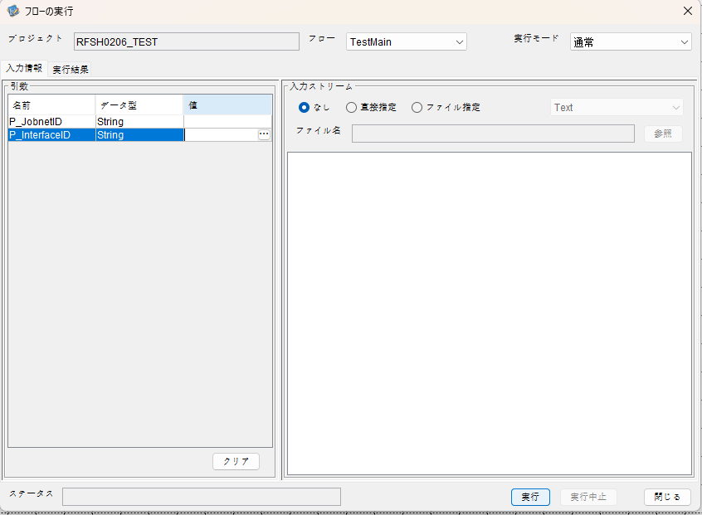
I_ジョブネットID=
I_インターフェースID=

 |  | 実行結果
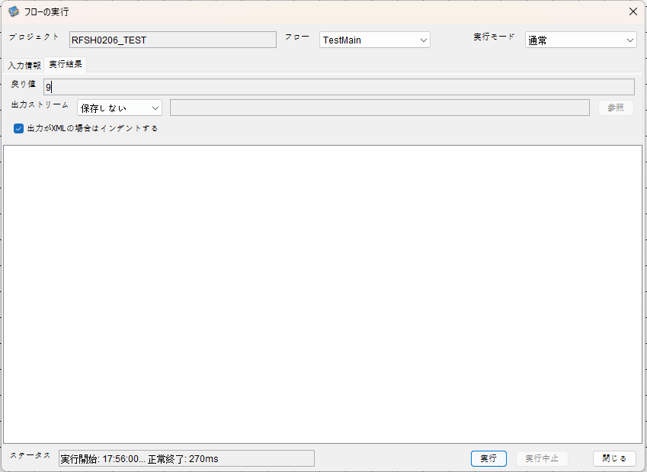

 | No.1-2-2
 | No.2-2-2

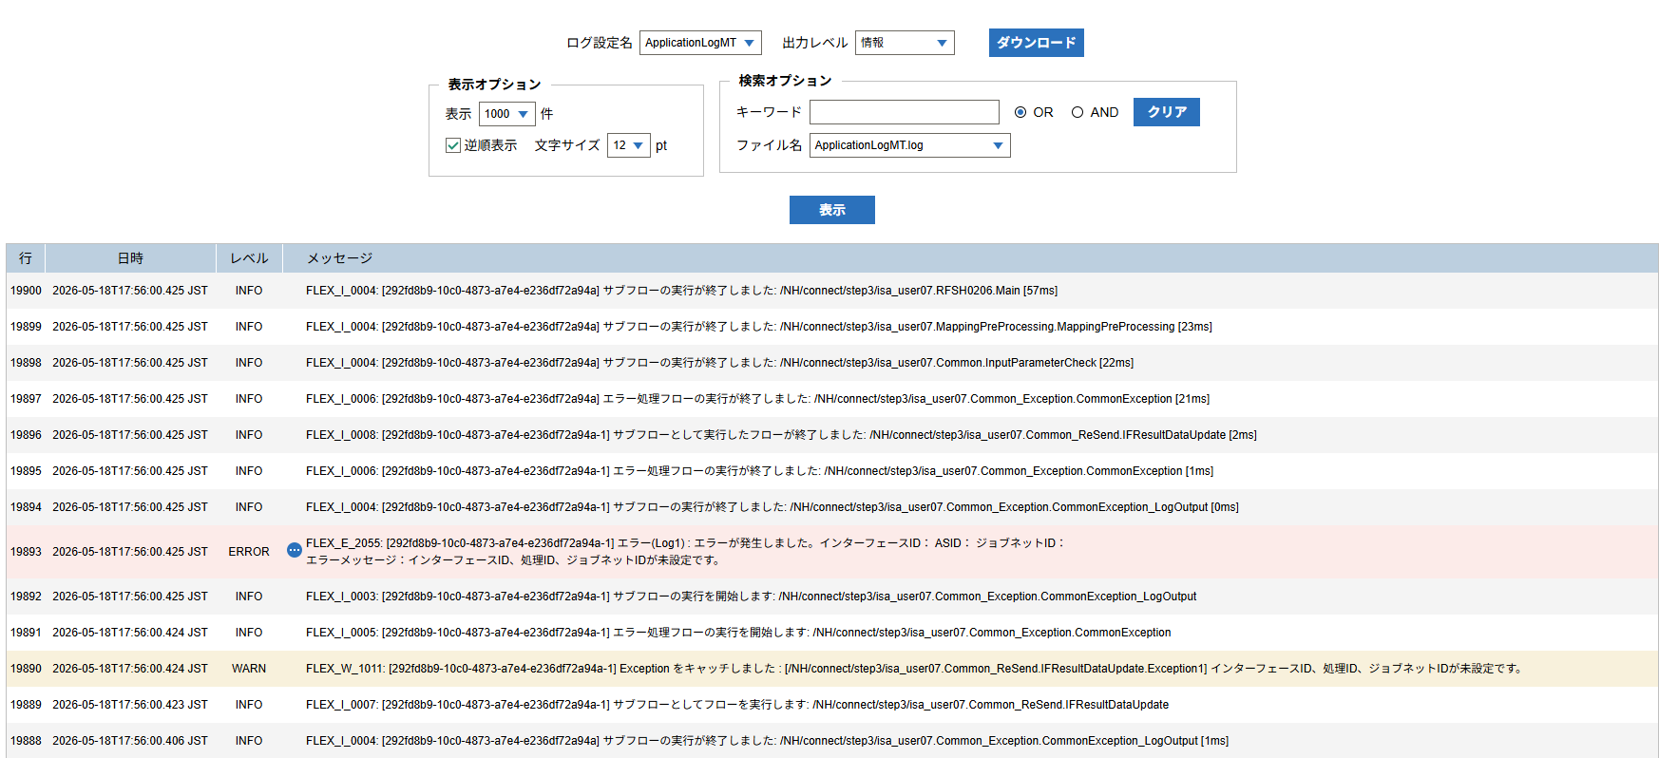

 |  | 行 | 日時 | レベル | メッセージ
 |  | 19878 | 2026-05-18T17:56:00.368 JST | INFO |  | FLEX_I_0003: [292fd8b9-10c0-4873-a7e4-e236df72a94a] サブフローの実行を開始します: /NH/connect/step3/isa_user07.RFSH0206.Main
 |  | 19879 | 2026-05-18T17:56:00.402 JST | INFO |  | FLEX_I_0003: [292fd8b9-10c0-4873-a7e4-e236df72a94a] サブフローの実行を開始します: /NH/connect/step3/isa_user07.MappingPreProcessing.MappingPreProcessing
 |  | 19880 | 2026-05-18T17:56:00.402 JST | INFO |  | FLEX_I_0003: [292fd8b9-10c0-4873-a7e4-e236df72a94a] サブフローの実行を開始します: /NH/connect/step3/isa_user07.Common.LogOutput
 |  | 19881 | 2026-05-18T17:56:00.403 JST | INFO |  | FLEX_I_0051: [292fd8b9-10c0-4873-a7e4-e236df72a94a] 情報(Log1) : 個別マッピング処理開始します。インターフェースID： ASID： ジョブネットID：
 |  | 19882 | 2026-05-18T17:56:00.403 JST | INFO |  | FLEX_I_0004: [292fd8b9-10c0-4873-a7e4-e236df72a94a] サブフローの実行が終了しました: /NH/connect/step3/isa_user07.Common.LogOutput [1ms]
 |  | 19883 | 2026-05-18T17:56:00.403 JST | INFO |  | FLEX_I_0003: [292fd8b9-10c0-4873-a7e4-e236df72a94a] サブフローの実行を開始します: /NH/connect/step3/isa_user07.Common.InputParameterCheck
 |  | 19884 | 2026-05-18T17:56:00.404 JST | WARN |  | FLEX_W_1011: [292fd8b9-10c0-4873-a7e4-e236df72a94a] Exception をキャッチしました : [/NH/connect/step3/isa_user07.Common.InputParameterCheck.Exception1] インターフェースID、ジョブネットID、ASIDが未設定です。
 |  | 19885 | 2026-05-18T17:56:00.404 JST | INFO |  | FLEX_I_0005: [292fd8b9-10c0-4873-a7e4-e236df72a94a] エラー処理フローの実行を開始します: /NH/connect/step3/isa_user07.Common_Exception.CommonException
 |  | 19886 | 2026-05-18T17:56:00.405 JST | INFO |  | FLEX_I_0003: [292fd8b9-10c0-4873-a7e4-e236df72a94a] サブフローの実行を開始します: /NH/connect/step3/isa_user07.Common_Exception.CommonException_LogOutput
 |  | 19887 | 2026-05-18T17:56:00.406 JST | ERROR |  | FLEX_E_2055: [292fd8b9-10c0-4873-a7e4-e236df72a94a] エラー(Log1) : エラーが発生しました。インターフェースID： ASID： ジョブネットID：
 |  | 19888 | 2026-05-18T17:56:00.406 JST | INFO |  | FLEX_I_0004: [292fd8b9-10c0-4873-a7e4-e236df72a94a] サブフローの実行が終了しました: /NH/connect/step3/isa_user07.Common_Exception.CommonException_LogOutput [1ms]
 |  | 19889 | 2026-05-18T17:56:00.423 JST | INFO |  | FLEX_I_0007: [292fd8b9-10c0-4873-a7e4-e236df72a94a-1] サブフローとしてフローを実行します: /NH/connect/step3/isa_user07.Common_ReSend.IFResultDataUpdate
 |  | 19890 | 2026-05-18T17:56:00.424 JST | WARN |  | FLEX_W_1011: [292fd8b9-10c0-4873-a7e4-e236df72a94a-1] Exception をキャッチしました : [/NH/connect/step3/isa_user07.Common_ReSend.IFResultDataUpdate.Exception1] インターフェースID、処理ID、ジョブネットIDが未設定です。
 |  | 19891 | 2026-05-18T17:56:00.424 JST | INFO |  | FLEX_I_0005: [292fd8b9-10c0-4873-a7e4-e236df72a94a-1] エラー処理フローの実行を開始します: /NH/connect/step3/isa_user07.Common_Exception.CommonException
 |  | 19892 | 2026-05-18T17:56:00.425 JST | INFO |  | FLEX_I_0003: [292fd8b9-10c0-4873-a7e4-e236df72a94a-1] サブフローの実行を開始します: /NH/connect/step3/isa_user07.Common_Exception.CommonException_LogOutput
 |  | 19893 | 2026-05-18T17:56:00.425 JST | ERROR |  | FLEX_E_2055: [292fd8b9-10c0-4873-a7e4-e236df72a94a-1] エラー(Log1) : エラーが発生しました。インターフェースID： ASID： ジョブネットID：
 |  | 19894 | 2026-05-18T17:56:00.425 JST | INFO |  | FLEX_I_0004: [292fd8b9-10c0-4873-a7e4-e236df72a94a-1] サブフローの実行が終了しました: /NH/connect/step3/isa_user07.Common_Exception.CommonException_LogOutput [0ms]
 |  | 19895 | 2026-05-18T17:56:00.425 JST | INFO |  | FLEX_I_0006: [292fd8b9-10c0-4873-a7e4-e236df72a94a-1] エラー処理フローの実行が終了しました: /NH/connect/step3/isa_user07.Common_Exception.CommonException [1ms]
 |  | 19896 | 2026-05-18T17:56:00.425 JST | INFO |  | FLEX_I_0008: [292fd8b9-10c0-4873-a7e4-e236df72a94a-1] サブフローとして実行したフローが終了しました: /NH/connect/step3/isa_user07.Common_ReSend.IFResultDataUpdate [2ms]
 |  | 19897 | 2026-05-18T17:56:00.425 JST | INFO |  | FLEX_I_0006: [292fd8b9-10c0-4873-a7e4-e236df72a94a] エラー処理フローの実行が終了しました: /NH/connect/step3/isa_user07.Common_Exception.CommonException [21ms]
 |  | 19898 | 2026-05-18T17:56:00.425 JST | INFO |  | FLEX_I_0004: [292fd8b9-10c0-4873-a7e4-e236df72a94a] サブフローの実行が終了しました: /NH/connect/step3/isa_user07.Common.InputParameterCheck [22ms]
 |  | 19899 | 2026-05-18T17:56:00.425 JST | INFO |  | FLEX_I_0004: [292fd8b9-10c0-4873-a7e4-e236df72a94a] サブフローの実行が終了しました: /NH/connect/step3/isa_user07.MappingPreProcessing.MappingPreProcessing [23ms]
 |  | 19900 | 2026-05-18T17:56:00.425 JST | INFO |  | FLEX_I_0004: [292fd8b9-10c0-4873-a7e4-e236df72a94a] サブフローの実行が終了しました: /NH/connect/step3/isa_user07.RFSH0206.Main [57ms]

■3回目 正常系・ファイル送信前結合有無=true

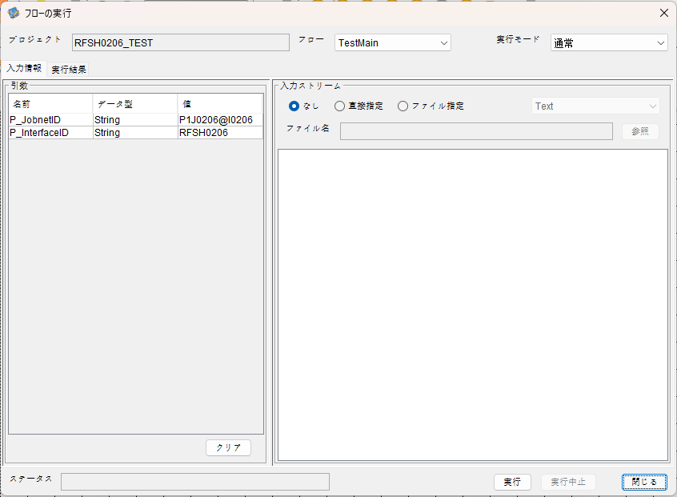

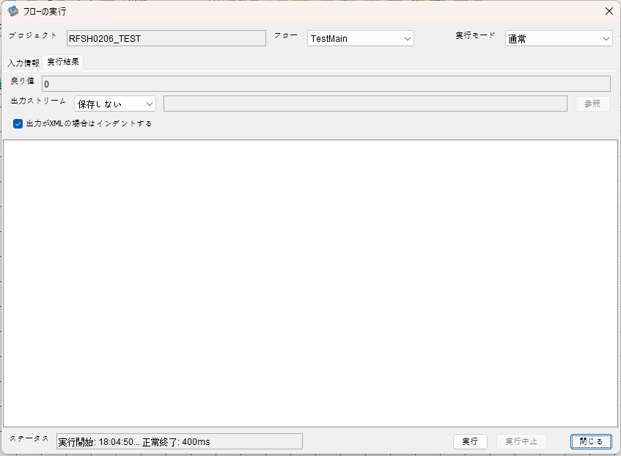

 |  | 行 | 日時 | レベル | メッセージ
 |  | 20430 | 2026-05-18T18:04:50.658 JST | INFO |  | FLEX_I_0003: [0e56e242-efa6-4e1c-b0ea-b92efc651f4b] サブフローの実行を開始します: /NH/connect/step3/isa_user07.RFSH0206.Main
 |  | 20431 | 2026-05-18T18:04:50.659 JST | INFO |  | FLEX_I_0003: [0e56e242-efa6-4e1c-b0ea-b92efc651f4b] サブフローの実行を開始します: /NH/connect/step3/isa_user07.MappingPreProcessing.MappingPreProcessing
 |  | 20432 | 2026-05-18T18:04:50.660 JST | INFO |  | FLEX_I_0003: [0e56e242-efa6-4e1c-b0ea-b92efc651f4b] サブフローの実行を開始します: /NH/connect/step3/isa_user07.Common.LogOutput
 |  | 20433 | 2026-05-18T18:04:50.661 JST | INFO |  | FLEX_I_0051: [0e56e242-efa6-4e1c-b0ea-b92efc651f4b] 情報(Log1) : 個別マッピング処理開始します。インターフェースID：RFSH0206 ASID：I0206 ジョブネットID：P1J0206
 |  | 20434 | 2026-05-18T18:04:50.661 JST | INFO |  | FLEX_I_0004: [0e56e242-efa6-4e1c-b0ea-b92efc651f4b] サブフローの実行が終了しました: /NH/connect/step3/isa_user07.Common.LogOutput [1ms]
 |  | 20435 | 2026-05-18T18:04:50.662 JST | INFO |  | FLEX_I_0003: [0e56e242-efa6-4e1c-b0ea-b92efc651f4b] サブフローの実行を開始します: /NH/connect/step3/isa_user07.Common.InputParameterCheck
 |  | 20436 | 2026-05-18T18:04:50.662 JST | INFO |  | FLEX_I_0004: [0e56e242-efa6-4e1c-b0ea-b92efc651f4b] サブフローの実行が終了しました: /NH/connect/step3/isa_user07.Common.InputParameterCheck [0ms]
 |  | 20437 | 2026-05-18T18:04:50.662 JST | INFO |  | FLEX_I_0003: [0e56e242-efa6-4e1c-b0ea-b92efc651f4b] サブフローの実行を開始します: /NH/connect/step3/isa_user07.Common.SettingInit
 |  | 20438 | 2026-05-18T18:04:50.682 JST | INFO |  | FLEX_I_0004: [0e56e242-efa6-4e1c-b0ea-b92efc651f4b] サブフローの実行が終了しました: /NH/connect/step3/isa_user07.Common.SettingInit [20ms]
 |  | 20439 | 2026-05-18T18:04:50.683 JST | INFO |  | FLEX_I_0003: [0e56e242-efa6-4e1c-b0ea-b92efc651f4b] サブフローの実行を開始します: /NH/connect/step3/isa_user07.Common.ParameterFileGet
 |  | 20440 | 2026-05-18T18:04:50.692 JST | INFO |  | FLEX_I_0004: [0e56e242-efa6-4e1c-b0ea-b92efc651f4b] サブフローの実行が終了しました: /NH/connect/step3/isa_user07.Common.ParameterFileGet [9ms]
 |  | 20441 | 2026-05-18T18:04:50.692 JST | INFO |  | FLEX_I_0003: [0e56e242-efa6-4e1c-b0ea-b92efc651f4b] サブフローの実行を開始します: /NH/connect/step3/isa_user07.Common_FileSendReceive.WorkFileDelete
 |  | 20442 | 2026-05-18T18:04:50.693 JST | INFO |  | FLEX_I_0004: [0e56e242-efa6-4e1c-b0ea-b92efc651f4b] サブフローの実行が終了しました: /NH/connect/step3/isa_user07.Common_FileSendReceive.WorkFileDelete [1ms]
 |  | 20443 | 2026-05-18T18:04:50.693 JST | INFO |  | FLEX_I_0003: [0e56e242-efa6-4e1c-b0ea-b92efc651f4b] サブフローの実行を開始します: /NH/connect/step3/isa_user07.Common.ParameterFileGet
 |  | 20444 | 2026-05-18T18:04:50.702 JST | INFO |  | FLEX_I_0004: [0e56e242-efa6-4e1c-b0ea-b92efc651f4b] サブフローの実行が終了しました: /NH/connect/step3/isa_user07.Common.ParameterFileGet [9ms]
 |  | 20445 | 2026-05-18T18:04:50.702 JST | INFO |  | FLEX_I_0003: [0e56e242-efa6-4e1c-b0ea-b92efc651f4b] サブフローの実行を開始します: /NH/connect/step3/isa_user07.Common_FileSendReceive.WorkFileDelete
 |  | 20446 | 2026-05-18T18:04:50.718 JST | INFO |  | FLEX_I_0004: [0e56e242-efa6-4e1c-b0ea-b92efc651f4b] サブフローの実行が終了しました: /NH/connect/step3/isa_user07.Common_FileSendReceive.WorkFileDelete [16ms]
 |  | 20447 | 2026-05-18T18:04:50.718 JST | INFO |  | FLEX_I_0003: [0e56e242-efa6-4e1c-b0ea-b92efc651f4b] サブフローの実行を開始します: /NH/connect/step3/isa_user07.Common_Conversion.GetConversionMst
 |  | 20448 | 2026-05-18T18:04:50.719 JST | INFO |  | FLEX_I_0004: [0e56e242-efa6-4e1c-b0ea-b92efc651f4b] サブフローの実行が終了しました: /NH/connect/step3/isa_user07.Common_Conversion.GetConversionMst [1ms]
 |  | 20449 | 2026-05-18T18:04:50.719 JST | INFO |  | FLEX_I_0004: [0e56e242-efa6-4e1c-b0ea-b92efc651f4b] サブフローの実行が終了しました: /NH/connect/step3/isa_user07.MappingPreProcessing.MappingPreProcessing [60ms]
 |  | 20450 | 2026-05-18T18:04:50.719 JST | INFO |  | FLEX_I_0003: [0e56e242-efa6-4e1c-b0ea-b92efc651f4b] サブフローの実行を開始します: /NH/connect/step3/isa_user07.RFSH0206.Mapping_Exec
 |  | 20451 | 2026-05-18T18:04:50.720 JST | INFO |  | FLEX_I_0003: [0e56e242-efa6-4e1c-b0ea-b92efc651f4b] サブフローの実行を開始します: /NH/connect/step3/isa_user07.FiletoFile.MappingPreProcessing
 |  | 20452 | 2026-05-18T18:04:50.722 JST | INFO |  | FLEX_I_0003: [0e56e242-efa6-4e1c-b0ea-b92efc651f4b] サブフローの実行を開始します: /NH/connect/step3/isa_user07.Common.ParameterFileGet
 |  | 20453 | 2026-05-18T18:04:50.730 JST | INFO |  | FLEX_I_0004: [0e56e242-efa6-4e1c-b0ea-b92efc651f4b] サブフローの実行が終了しました: /NH/connect/step3/isa_user07.Common.ParameterFileGet [9ms]
 |  | 20454 | 2026-05-18T18:04:50.738 JST | INFO |  | FLEX_I_0003: [0e56e242-efa6-4e1c-b0ea-b92efc651f4b] サブフローの実行を開始します: /NH/connect/step3/isa_user07.Common.ParameterFilePut
 |  | 20455 | 2026-05-18T18:04:50.743 JST | INFO |  | FLEX_I_0003: [0e56e242-efa6-4e1c-b0ea-b92efc651f4b] サブフローの実行を開始します: /NH/connect/step3/isa_user07.Common.ParameterFileGet
 |  | 20456 | 2026-05-18T18:04:50.751 JST | INFO |  | FLEX_I_0004: [0e56e242-efa6-4e1c-b0ea-b92efc651f4b] サブフローの実行が終了しました: /NH/connect/step3/isa_user07.Common.ParameterFileGet [8ms]
 |  | 20457 | 2026-05-18T18:04:50.761 JST | INFO |  | FLEX_I_0004: [0e56e242-efa6-4e1c-b0ea-b92efc651f4b] サブフローの実行が終了しました: /NH/connect/step3/isa_user07.Common.ParameterFilePut [23ms]
 |  | 20458 | 2026-05-18T18:04:50.761 JST | INFO |  | FLEX_I_0003: [0e56e242-efa6-4e1c-b0ea-b92efc651f4b] サブフローの実行を開始します: /NH/connect/step3/isa_user07.FiletoFile.PutParameterFileCaseMulitipleFiles
 |  | 20459 | 2026-05-18T18:04:50.762 JST | INFO |  | FLEX_I_0003: [0e56e242-efa6-4e1c-b0ea-b92efc651f4b] サブフローの実行を開始します: /NH/connect/step3/isa_user07.Common.ParameterFilePut
 |  | 20460 | 2026-05-18T18:04:50.766 JST | INFO |  | FLEX_I_0003: [0e56e242-efa6-4e1c-b0ea-b92efc651f4b] サブフローの実行を開始します: /NH/connect/step3/isa_user07.Common.ParameterFileGet
 |  | 20461 | 2026-05-18T18:04:50.774 JST | INFO |  | FLEX_I_0004: [0e56e242-efa6-4e1c-b0ea-b92efc651f4b] サブフローの実行が終了しました: /NH/connect/step3/isa_user07.Common.ParameterFileGet [8ms]
 |  | 20462 | 2026-05-18T18:04:50.785 JST | INFO |  | FLEX_I_0004: [0e56e242-efa6-4e1c-b0ea-b92efc651f4b] サブフローの実行が終了しました: /NH/connect/step3/isa_user07.Common.ParameterFilePut [23ms]
 |  | 20463 | 2026-05-18T18:04:50.786 JST | INFO |  | FLEX_I_0003: [0e56e242-efa6-4e1c-b0ea-b92efc651f4b] サブフローの実行を開始します: /NH/connect/step3/isa_user07.Common.ParameterFilePut
 |  | 20464 | 2026-05-18T18:04:50.790 JST | INFO |  | FLEX_I_0003: [0e56e242-efa6-4e1c-b0ea-b92efc651f4b] サブフローの実行を開始します: /NH/connect/step3/isa_user07.Common.ParameterFileGet
 |  | 20465 | 2026-05-18T18:04:50.798 JST | INFO |  | FLEX_I_0004: [0e56e242-efa6-4e1c-b0ea-b92efc651f4b] サブフローの実行が終了しました: /NH/connect/step3/isa_user07.Common.ParameterFileGet [8ms]
 |  | 20466 | 2026-05-18T18:04:50.809 JST | INFO |  | FLEX_I_0004: [0e56e242-efa6-4e1c-b0ea-b92efc651f4b] サブフローの実行が終了しました: /NH/connect/step3/isa_user07.Common.ParameterFilePut [23ms]
 |  | 20467 | 2026-05-18T18:04:50.809 JST | INFO |  | FLEX_I_0003: [0e56e242-efa6-4e1c-b0ea-b92efc651f4b] サブフローの実行を開始します: /NH/connect/step3/isa_user07.Common.ParameterFileGet
 |  | 20468 | 2026-05-18T18:04:50.819 JST | INFO |  | FLEX_I_0004: [0e56e242-efa6-4e1c-b0ea-b92efc651f4b] サブフローの実行が終了しました: /NH/connect/step3/isa_user07.Common.ParameterFileGet [10ms]
 |  | 20469 | 2026-05-18T18:04:50.819 JST | INFO |  | FLEX_I_0004: [0e56e242-efa6-4e1c-b0ea-b92efc651f4b] サブフローの実行が終了しました: /NH/connect/step3/isa_user07.FiletoFile.PutParameterFileCaseMulitipleFiles [58ms]
 |  | 20470 | 2026-05-18T18:04:50.819 JST | INFO |  | FLEX_I_0004: [0e56e242-efa6-4e1c-b0ea-b92efc651f4b] サブフローの実行が終了しました: /NH/connect/step3/isa_user07.FiletoFile.MappingPreProcessing [99ms]
 |  | 20471 | 2026-05-18T18:04:50.819 JST | INFO |  | FLEX_I_0003: [0e56e242-efa6-4e1c-b0ea-b92efc651f4b] サブフローの実行を開始します: /NH/connect/step3/isa_user07.RFSH0206.Mapping_Caller
 |  | 20472 | 2026-05-18T18:04:50.832 JST | INFO |  | FLEX_I_0003: [0e56e242-efa6-4e1c-b0ea-b92efc651f4b] サブフローの実行を開始します: /NH/connect/step3/isa_user07.Mapping_0022-2.Mapping
 |  | 20473 | 2026-05-18T18:04:50.837 JST | INFO |  | FLEX_I_0004: [0e56e242-efa6-4e1c-b0ea-b92efc651f4b] サブフローの実行が終了しました: /NH/connect/step3/isa_user07.Mapping_0022-2.Mapping [5ms]
 |  | 20474 | 2026-05-18T18:04:50.837 JST | INFO |  | FLEX_I_0003: [0e56e242-efa6-4e1c-b0ea-b92efc651f4b] サブフローの実行を開始します: /NH/connect/step3/isa_user07.RFSH0206.Mapping_FilePut
 |  | 20475 | 2026-05-18T18:04:50.841 JST | INFO |  | FLEX_I_0004: [0e56e242-efa6-4e1c-b0ea-b92efc651f4b] サブフローの実行が終了しました: /NH/connect/step3/isa_user07.RFSH0206.Mapping_FilePut [4ms]
 |  | 20476 | 2026-05-18T18:04:50.841 JST | INFO |  | FLEX_I_0004: [0e56e242-efa6-4e1c-b0ea-b92efc651f4b] サブフローの実行が終了しました: /NH/connect/step3/isa_user07.RFSH0206.Mapping_Caller [22ms]
 |  | 20477 | 2026-05-18T18:04:50.842 JST | INFO |  | FLEX_I_0003: [0e56e242-efa6-4e1c-b0ea-b92efc651f4b] サブフローの実行を開始します: /NH/connect/step3/isa_user07.FiletoFile.MappingPostProcessing
 |  | 20478 | 2026-05-18T18:04:50.843 JST | INFO |  | FLEX_I_0003: [0e56e242-efa6-4e1c-b0ea-b92efc651f4b] サブフローの実行を開始します: /NH/connect/step3/isa_user07.Common.LogOutput
 |  | 20479 | 2026-05-18T18:04:50.844 JST | INFO |  | FLEX_I_0051: [0e56e242-efa6-4e1c-b0ea-b92efc651f4b] 情報(Log1) : ファイルを作成しました。インターフェースID：RFSH0206 ASID：I0206 ジョブネットID：P1J0206 ファイル名：RFSH0206_output.tsv 処理件数：1件
 |  | 20480 | 2026-05-18T18:04:50.844 JST | INFO |  | FLEX_I_0004: [0e56e242-efa6-4e1c-b0ea-b92efc651f4b] サブフローの実行が終了しました: /NH/connect/step3/isa_user07.Common.LogOutput [1ms]
 |  | 20481 | 2026-05-18T18:04:50.845 JST | INFO |  | FLEX_I_0003: [0e56e242-efa6-4e1c-b0ea-b92efc651f4b] サブフローの実行を開始します: /NH/connect/step3/isa_user07.Common_FileSendReceive.OutputFileCopy
 |  | 20482 | 2026-05-18T18:04:50.846 JST | INFO |  | FLEX_I_0004: [0e56e242-efa6-4e1c-b0ea-b92efc651f4b] サブフローの実行が終了しました: /NH/connect/step3/isa_user07.Common_FileSendReceive.OutputFileCopy [1ms]
 |  | 20483 | 2026-05-18T18:04:50.846 JST | INFO |  | FLEX_I_0003: [0e56e242-efa6-4e1c-b0ea-b92efc651f4b] サブフローの実行を開始します: /NH/connect/step3/isa_user07.Common.ParameterFilePut
 |  | 20484 | 2026-05-18T18:04:50.850 JST | INFO |  | FLEX_I_0003: [0e56e242-efa6-4e1c-b0ea-b92efc651f4b] サブフローの実行を開始します: /NH/connect/step3/isa_user07.Common.ParameterFileGet
 |  | 20485 | 2026-05-18T18:04:50.859 JST | INFO |  | FLEX_I_0004: [0e56e242-efa6-4e1c-b0ea-b92efc651f4b] サブフローの実行が終了しました: /NH/connect/step3/isa_user07.Common.ParameterFileGet [9ms]
 |  | 20486 | 2026-05-18T18:04:50.870 JST | INFO |  | FLEX_I_0004: [0e56e242-efa6-4e1c-b0ea-b92efc651f4b] サブフローの実行が終了しました: /NH/connect/step3/isa_user07.Common.ParameterFilePut [24ms]
 |  | 20487 | 2026-05-18T18:04:50.871 JST | INFO |  | FLEX_I_0004: [0e56e242-efa6-4e1c-b0ea-b92efc651f4b] サブフローの実行が終了しました: /NH/connect/step3/isa_user07.FiletoFile.MappingPostProcessing [29ms]
 |  | 20488 | 2026-05-18T18:04:50.871 JST | INFO |  | FLEX_I_0004: [0e56e242-efa6-4e1c-b0ea-b92efc651f4b] サブフローの実行が終了しました: /NH/connect/step3/isa_user07.RFSH0206.Mapping_Exec [152ms]
 |  | 20489 | 2026-05-18T18:04:50.871 JST | INFO |  | FLEX_I_0003: [0e56e242-efa6-4e1c-b0ea-b92efc651f4b] サブフローの実行を開始します: /NH/connect/step3/isa_user07.MappingPostProcessing.MappingPostProcessing
 |  | 20490 | 2026-05-18T18:04:50.871 JST | INFO |  | FLEX_I_0003: [0e56e242-efa6-4e1c-b0ea-b92efc651f4b] サブフローの実行を開始します: /NH/connect/step3/isa_user07.Common.LogOutput
 |  | 20491 | 2026-05-18T18:04:50.872 JST | INFO |  | FLEX_I_0051: [0e56e242-efa6-4e1c-b0ea-b92efc651f4b] 情報(Log1) : 個別マッピング処理終了します。インターフェースID：RFSH0206 ASID：I0206 ジョブネットID：P1J0206
 |  | 20492 | 2026-05-18T18:04:50.872 JST | INFO |  | FLEX_I_0004: [0e56e242-efa6-4e1c-b0ea-b92efc651f4b] サブフローの実行が終了しました: /NH/connect/step3/isa_user07.Common.LogOutput [1ms]
 |  | 20493 | 2026-05-18T18:04:50.872 JST | INFO |  | FLEX_I_0004: [0e56e242-efa6-4e1c-b0ea-b92efc651f4b] サブフローの実行が終了しました: /NH/connect/step3/isa_user07.MappingPostProcessing.MappingPostProcessing [1ms]
 |  | 20494 | 2026-05-18T18:04:50.872 JST | INFO |  | FLEX_I_0004: [0e56e242-efa6-4e1c-b0ea-b92efc651f4b] サブフローの実行が終了しました: /NH/connect/step3/isa_user07.RFSH0206.Main [214ms]

 | No.3-2-2

■4回目 異常系・すでにファイルが存在する場合

ワークファイル削除処理が為されないように
「送信対象ファイル格納フォルダパス」の値を空文字に設定。

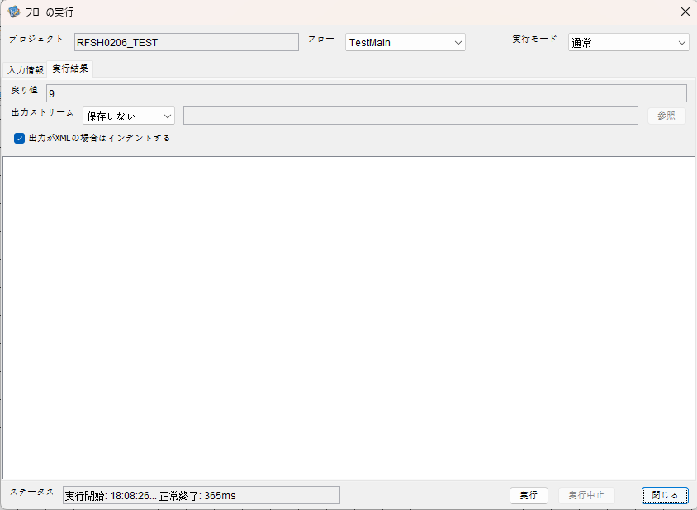

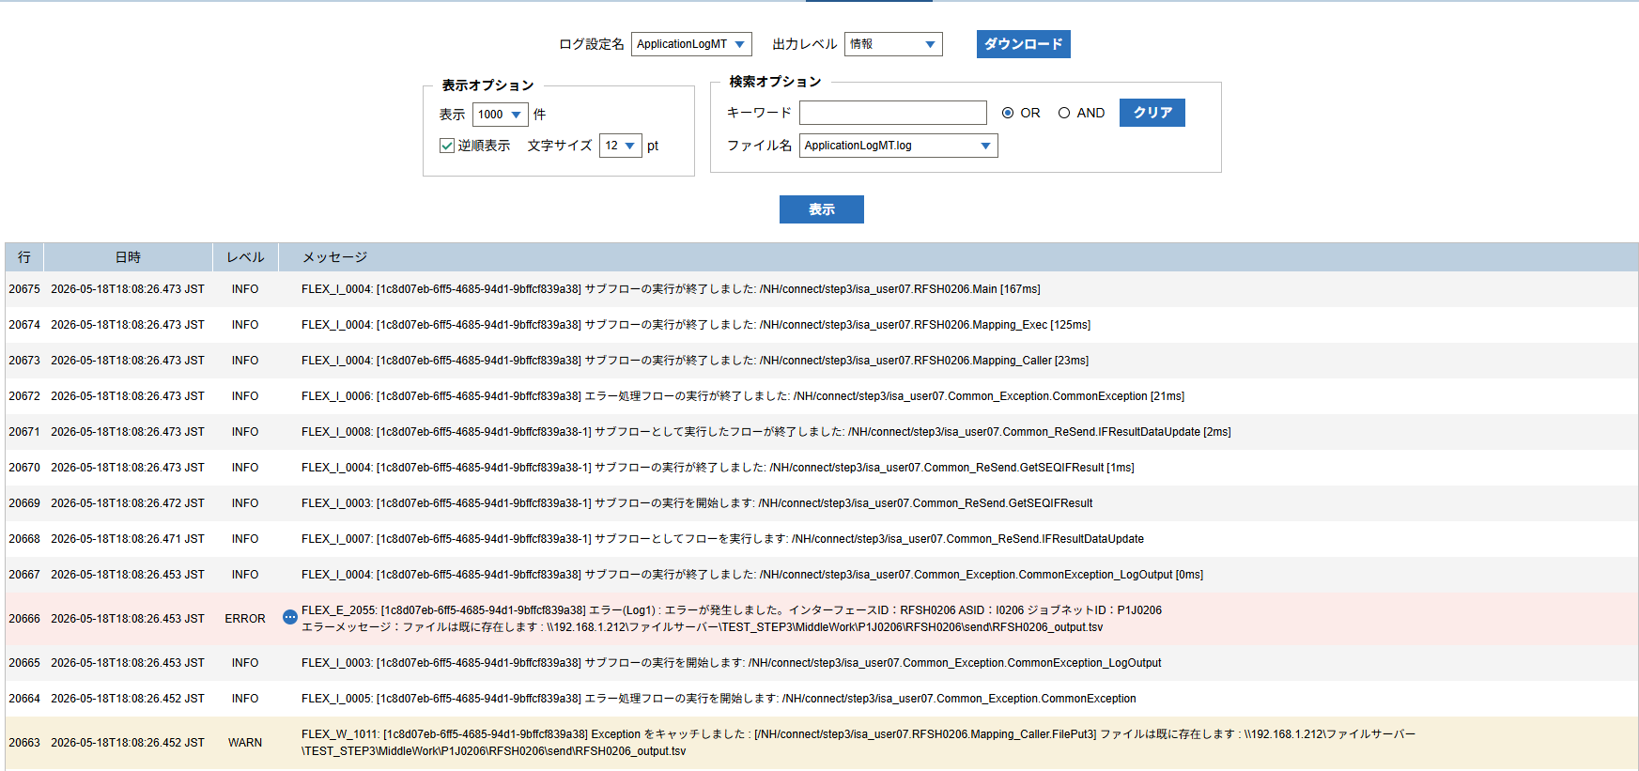

 | No.3-2-3

 |  | 行 | 日時 | レベル | メッセージ
 |  | 20621 | 2026-05-18T18:08:26.306 JST | INFO |  | FLEX_I_0003: [1c8d07eb-6ff5-4685-94d1-9bffcf839a38] サブフローの実行を開始します: /NH/connect/step3/isa_user07.RFSH0206.Main
 |  | 20622 | 2026-05-18T18:08:26.308 JST | INFO |  | FLEX_I_0003: [1c8d07eb-6ff5-4685-94d1-9bffcf839a38] サブフローの実行を開始します: /NH/connect/step3/isa_user07.MappingPreProcessing.MappingPreProcessing
 |  | 20623 | 2026-05-18T18:08:26.309 JST | INFO |  | FLEX_I_0003: [1c8d07eb-6ff5-4685-94d1-9bffcf839a38] サブフローの実行を開始します: /NH/connect/step3/isa_user07.Common.LogOutput
 |  | 20624 | 2026-05-18T18:08:26.310 JST | INFO |  | FLEX_I_0051: [1c8d07eb-6ff5-4685-94d1-9bffcf839a38] 情報(Log1) : 個別マッピング処理開始します。インターフェースID：RFSH0206 ASID：I0206 ジョブネットID：P1J0206
 |  | 20625 | 2026-05-18T18:08:26.310 JST | INFO |  | FLEX_I_0004: [1c8d07eb-6ff5-4685-94d1-9bffcf839a38] サブフローの実行が終了しました: /NH/connect/step3/isa_user07.Common.LogOutput [1ms]
 |  | 20626 | 2026-05-18T18:08:26.310 JST | INFO |  | FLEX_I_0003: [1c8d07eb-6ff5-4685-94d1-9bffcf839a38] サブフローの実行を開始します: /NH/connect/step3/isa_user07.Common.InputParameterCheck
 |  | 20627 | 2026-05-18T18:08:26.310 JST | INFO |  | FLEX_I_0004: [1c8d07eb-6ff5-4685-94d1-9bffcf839a38] サブフローの実行が終了しました: /NH/connect/step3/isa_user07.Common.InputParameterCheck [0ms]
 |  | 20628 | 2026-05-18T18:08:26.310 JST | INFO |  | FLEX_I_0003: [1c8d07eb-6ff5-4685-94d1-9bffcf839a38] サブフローの実行を開始します: /NH/connect/step3/isa_user07.Common.SettingInit
 |  | 20629 | 2026-05-18T18:08:26.327 JST | INFO |  | FLEX_I_0004: [1c8d07eb-6ff5-4685-94d1-9bffcf839a38] サブフローの実行が終了しました: /NH/connect/step3/isa_user07.Common.SettingInit [17ms]
 |  | 20630 | 2026-05-18T18:08:26.328 JST | INFO |  | FLEX_I_0003: [1c8d07eb-6ff5-4685-94d1-9bffcf839a38] サブフローの実行を開始します: /NH/connect/step3/isa_user07.Common.ParameterFileGet
 |  | 20631 | 2026-05-18T18:08:26.338 JST | INFO |  | FLEX_I_0004: [1c8d07eb-6ff5-4685-94d1-9bffcf839a38] サブフローの実行が終了しました: /NH/connect/step3/isa_user07.Common.ParameterFileGet [10ms]
 |  | 20632 | 2026-05-18T18:08:26.338 JST | INFO |  | FLEX_I_0003: [1c8d07eb-6ff5-4685-94d1-9bffcf839a38] サブフローの実行を開始します: /NH/connect/step3/isa_user07.Common.ParameterFileGet
 |  | 20633 | 2026-05-18T18:08:26.346 JST | INFO |  | FLEX_I_0004: [1c8d07eb-6ff5-4685-94d1-9bffcf839a38] サブフローの実行が終了しました: /NH/connect/step3/isa_user07.Common.ParameterFileGet [8ms]
 |  | 20634 | 2026-05-18T18:08:26.347 JST | INFO |  | FLEX_I_0003: [1c8d07eb-6ff5-4685-94d1-9bffcf839a38] サブフローの実行を開始します: /NH/connect/step3/isa_user07.Common_Conversion.GetConversionMst
 |  | 20635 | 2026-05-18T18:08:26.348 JST | INFO |  | FLEX_I_0004: [1c8d07eb-6ff5-4685-94d1-9bffcf839a38] サブフローの実行が終了しました: /NH/connect/step3/isa_user07.Common_Conversion.GetConversionMst [1ms]
 |  | 20636 | 2026-05-18T18:08:26.348 JST | INFO |  | FLEX_I_0004: [1c8d07eb-6ff5-4685-94d1-9bffcf839a38] サブフローの実行が終了しました: /NH/connect/step3/isa_user07.MappingPreProcessing.MappingPreProcessing [40ms]
 |  | 20637 | 2026-05-18T18:08:26.348 JST | INFO |  | FLEX_I_0003: [1c8d07eb-6ff5-4685-94d1-9bffcf839a38] サブフローの実行を開始します: /NH/connect/step3/isa_user07.RFSH0206.Mapping_Exec
 |  | 20638 | 2026-05-18T18:08:26.348 JST | INFO |  | FLEX_I_0003: [1c8d07eb-6ff5-4685-94d1-9bffcf839a38] サブフローの実行を開始します: /NH/connect/step3/isa_user07.FiletoFile.MappingPreProcessing
 |  | 20639 | 2026-05-18T18:08:26.350 JST | INFO |  | FLEX_I_0003: [1c8d07eb-6ff5-4685-94d1-9bffcf839a38] サブフローの実行を開始します: /NH/connect/step3/isa_user07.Common.ParameterFileGet
 |  | 20640 | 2026-05-18T18:08:26.359 JST | INFO |  | FLEX_I_0004: [1c8d07eb-6ff5-4685-94d1-9bffcf839a38] サブフローの実行が終了しました: /NH/connect/step3/isa_user07.Common.ParameterFileGet [9ms]
 |  | 20641 | 2026-05-18T18:08:26.367 JST | INFO |  | FLEX_I_0003: [1c8d07eb-6ff5-4685-94d1-9bffcf839a38] サブフローの実行を開始します: /NH/connect/step3/isa_user07.Common.ParameterFilePut
 |  | 20642 | 2026-05-18T18:08:26.371 JST | INFO |  | FLEX_I_0003: [1c8d07eb-6ff5-4685-94d1-9bffcf839a38] サブフローの実行を開始します: /NH/connect/step3/isa_user07.Common.ParameterFileGet
 |  | 20643 | 2026-05-18T18:08:26.380 JST | INFO |  | FLEX_I_0004: [1c8d07eb-6ff5-4685-94d1-9bffcf839a38] サブフローの実行が終了しました: /NH/connect/step3/isa_user07.Common.ParameterFileGet [9ms]
 |  | 20644 | 2026-05-18T18:08:26.392 JST | INFO |  | FLEX_I_0004: [1c8d07eb-6ff5-4685-94d1-9bffcf839a38] サブフローの実行が終了しました: /NH/connect/step3/isa_user07.Common.ParameterFilePut [25ms]
 |  | 20645 | 2026-05-18T18:08:26.392 JST | INFO |  | FLEX_I_0003: [1c8d07eb-6ff5-4685-94d1-9bffcf839a38] サブフローの実行を開始します: /NH/connect/step3/isa_user07.FiletoFile.PutParameterFileCaseMulitipleFiles
 |  | 20646 | 2026-05-18T18:08:26.392 JST | INFO |  | FLEX_I_0003: [1c8d07eb-6ff5-4685-94d1-9bffcf839a38] サブフローの実行を開始します: /NH/connect/step3/isa_user07.Common.ParameterFilePut
 |  | 20647 | 2026-05-18T18:08:26.396 JST | INFO |  | FLEX_I_0003: [1c8d07eb-6ff5-4685-94d1-9bffcf839a38] サブフローの実行を開始します: /NH/connect/step3/isa_user07.Common.ParameterFileGet
 |  | 20648 | 2026-05-18T18:08:26.405 JST | INFO |  | FLEX_I_0004: [1c8d07eb-6ff5-4685-94d1-9bffcf839a38] サブフローの実行が終了しました: /NH/connect/step3/isa_user07.Common.ParameterFileGet [9ms]
 |  | 20649 | 2026-05-18T18:08:26.408 JST | INFO |  | FLEX_I_0004: [1c8d07eb-6ff5-4685-94d1-9bffcf839a38] サブフローの実行が終了しました: /NH/connect/step3/isa_user07.Common.ParameterFilePut [16ms]
 |  | 20650 | 2026-05-18T18:08:26.409 JST | INFO |  | FLEX_I_0003: [1c8d07eb-6ff5-4685-94d1-9bffcf839a38] サブフローの実行を開始します: /NH/connect/step3/isa_user07.Common.ParameterFilePut
 |  | 20651 | 2026-05-18T18:08:26.412 JST | INFO |  | FLEX_I_0003: [1c8d07eb-6ff5-4685-94d1-9bffcf839a38] サブフローの実行を開始します: /NH/connect/step3/isa_user07.Common.ParameterFileGet
 |  | 20652 | 2026-05-18T18:08:26.421 JST | INFO |  | FLEX_I_0004: [1c8d07eb-6ff5-4685-94d1-9bffcf839a38] サブフローの実行が終了しました: /NH/connect/step3/isa_user07.Common.ParameterFileGet [9ms]
 |  | 20653 | 2026-05-18T18:08:26.424 JST | INFO |  | FLEX_I_0004: [1c8d07eb-6ff5-4685-94d1-9bffcf839a38] サブフローの実行が終了しました: /NH/connect/step3/isa_user07.Common.ParameterFilePut [15ms]
 |  | 20654 | 2026-05-18T18:08:26.424 JST | INFO |  | FLEX_I_0003: [1c8d07eb-6ff5-4685-94d1-9bffcf839a38] サブフローの実行を開始します: /NH/connect/step3/isa_user07.Common.ParameterFileGet
 |  | 20655 | 2026-05-18T18:08:26.432 JST | INFO |  | FLEX_I_0004: [1c8d07eb-6ff5-4685-94d1-9bffcf839a38] サブフローの実行が終了しました: /NH/connect/step3/isa_user07.Common.ParameterFileGet [8ms]
 |  | 20656 | 2026-05-18T18:08:26.433 JST | INFO |  | FLEX_I_0003: [1c8d07eb-6ff5-4685-94d1-9bffcf839a38] サブフローの実行を開始します: /NH/connect/step3/isa_user07.Common.ParameterFilePut
 |  | 20657 | 2026-05-18T18:08:26.437 JST | INFO |  | FLEX_I_0003: [1c8d07eb-6ff5-4685-94d1-9bffcf839a38] サブフローの実行を開始します: /NH/connect/step3/isa_user07.Common.ParameterFileGet
 |  | 20658 | 2026-05-18T18:08:26.445 JST | INFO |  | FLEX_I_0004: [1c8d07eb-6ff5-4685-94d1-9bffcf839a38] サブフローの実行が終了しました: /NH/connect/step3/isa_user07.Common.ParameterFileGet [8ms]
 |  | 20659 | 2026-05-18T18:08:26.449 JST | INFO |  | FLEX_I_0004: [1c8d07eb-6ff5-4685-94d1-9bffcf839a38] サブフローの実行が終了しました: /NH/connect/step3/isa_user07.Common.ParameterFilePut [16ms]
 |  | 20660 | 2026-05-18T18:08:26.449 JST | INFO |  | FLEX_I_0004: [1c8d07eb-6ff5-4685-94d1-9bffcf839a38] サブフローの実行が終了しました: /NH/connect/step3/isa_user07.FiletoFile.PutParameterFileCaseMulitipleFiles [57ms]
 |  | 20661 | 2026-05-18T18:08:26.450 JST | INFO |  | FLEX_I_0004: [1c8d07eb-6ff5-4685-94d1-9bffcf839a38] サブフローの実行が終了しました: /NH/connect/step3/isa_user07.FiletoFile.MappingPreProcessing [102ms]
 |  | 20662 | 2026-05-18T18:08:26.450 JST | INFO |  | FLEX_I_0003: [1c8d07eb-6ff5-4685-94d1-9bffcf839a38] サブフローの実行を開始します: /NH/connect/step3/isa_user07.RFSH0206.Mapping_Caller
 |  | 20663 | 2026-05-18T18:08:26.452 JST | WARN |  | FLEX_W_1011: [1c8d07eb-6ff5-4685-94d1-9bffcf839a38] Exception をキャッチしました : [/NH/connect/step3/isa_user07.RFSH0206.Mapping_Caller.FilePut3] ファイルは既に存在します : \\192.168.1.212\ファイルサーバー\TEST_STEP3\MiddleWork\P1J0206\RFSH0206\send\RFSH0206_output.tsv
 |  | 20664 | 2026-05-18T18:08:26.452 JST | INFO |  | FLEX_I_0005: [1c8d07eb-6ff5-4685-94d1-9bffcf839a38] エラー処理フローの実行を開始します: /NH/connect/step3/isa_user07.Common_Exception.CommonException
 |  | 20665 | 2026-05-18T18:08:26.453 JST | INFO |  | FLEX_I_0003: [1c8d07eb-6ff5-4685-94d1-9bffcf839a38] サブフローの実行を開始します: /NH/connect/step3/isa_user07.Common_Exception.CommonException_LogOutput
 |  | 20666 | 2026-05-18T18:08:26.453 JST | ERROR |  | FLEX_E_2055: [1c8d07eb-6ff5-4685-94d1-9bffcf839a38] エラー(Log1) : エラーが発生しました。インターフェースID：RFSH0206 ASID：I0206 ジョブネットID：P1J0206
 |  | 20667 | 2026-05-18T18:08:26.453 JST | INFO |  | FLEX_I_0004: [1c8d07eb-6ff5-4685-94d1-9bffcf839a38] サブフローの実行が終了しました: /NH/connect/step3/isa_user07.Common_Exception.CommonException_LogOutput [0ms]
 |  | 20668 | 2026-05-18T18:08:26.471 JST | INFO |  | FLEX_I_0007: [1c8d07eb-6ff5-4685-94d1-9bffcf839a38-1] サブフローとしてフローを実行します: /NH/connect/step3/isa_user07.Common_ReSend.IFResultDataUpdate
 |  | 20669 | 2026-05-18T18:08:26.472 JST | INFO |  | FLEX_I_0003: [1c8d07eb-6ff5-4685-94d1-9bffcf839a38-1] サブフローの実行を開始します: /NH/connect/step3/isa_user07.Common_ReSend.GetSEQIFResult
 |  | 20670 | 2026-05-18T18:08:26.473 JST | INFO |  | FLEX_I_0004: [1c8d07eb-6ff5-4685-94d1-9bffcf839a38-1] サブフローの実行が終了しました: /NH/connect/step3/isa_user07.Common_ReSend.GetSEQIFResult [1ms]
 |  | 20671 | 2026-05-18T18:08:26.473 JST | INFO |  | FLEX_I_0008: [1c8d07eb-6ff5-4685-94d1-9bffcf839a38-1] サブフローとして実行したフローが終了しました: /NH/connect/step3/isa_user07.Common_ReSend.IFResultDataUpdate [2ms]
 |  | 20672 | 2026-05-18T18:08:26.473 JST | INFO |  | FLEX_I_0006: [1c8d07eb-6ff5-4685-94d1-9bffcf839a38] エラー処理フローの実行が終了しました: /NH/connect/step3/isa_user07.Common_Exception.CommonException [21ms]
 |  | 20673 | 2026-05-18T18:08:26.473 JST | INFO |  | FLEX_I_0004: [1c8d07eb-6ff5-4685-94d1-9bffcf839a38] サブフローの実行が終了しました: /NH/connect/step3/isa_user07.RFSH0206.Mapping_Caller [23ms]
 |  | 20674 | 2026-05-18T18:08:26.473 JST | INFO |  | FLEX_I_0004: [1c8d07eb-6ff5-4685-94d1-9bffcf839a38] サブフローの実行が終了しました: /NH/connect/step3/isa_user07.RFSH0206.Mapping_Exec [125ms]
 |  | 20675 | 2026-05-18T18:08:26.473 JST | INFO |  | FLEX_I_0004: [1c8d07eb-6ff5-4685-94d1-9bffcf839a38] サブフローの実行が終了しました: /NH/connect/step3/isa_user07.RFSH0206.Main [167ms]

■5回目 正常系・0byteファイル

受信ファイルが0byte。

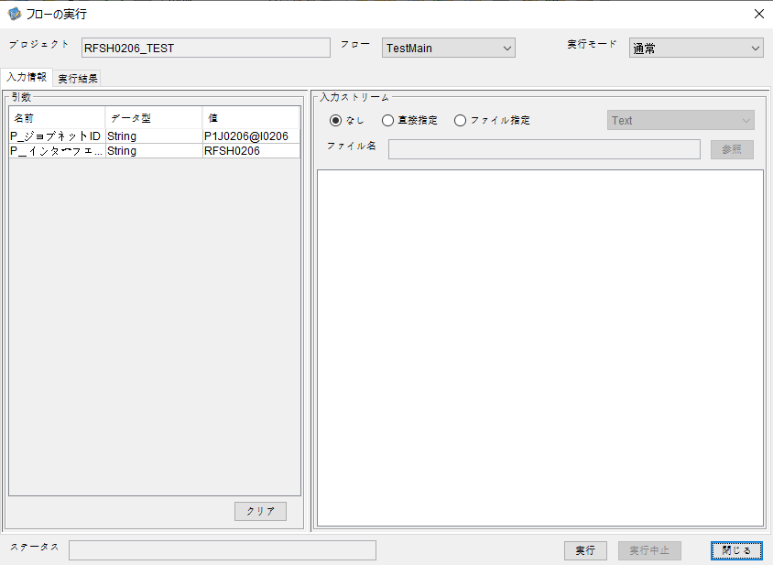



 |  | 行 | 日時 | レベル | メッセージ
 |  | 20731 | 2026-05-18T18:11:12.793 JST | INFO |  | FLEX_I_0003: [21e02253-a9fb-4374-8bbc-98264238c3f4] サブフローの実行を開始します: /NH/connect/step3/isa_user07.RFSH0206.Main
 |  | 20732 | 2026-05-18T18:11:12.794 JST | INFO |  | FLEX_I_0003: [21e02253-a9fb-4374-8bbc-98264238c3f4] サブフローの実行を開始します: /NH/connect/step3/isa_user07.MappingPreProcessing.MappingPreProcessing
 |  | 20733 | 2026-05-18T18:11:12.795 JST | INFO |  | FLEX_I_0003: [21e02253-a9fb-4374-8bbc-98264238c3f4] サブフローの実行を開始します: /NH/connect/step3/isa_user07.Common.LogOutput
 |  | 20734 | 2026-05-18T18:11:12.797 JST | INFO |  | FLEX_I_0051: [21e02253-a9fb-4374-8bbc-98264238c3f4] 情報(Log1) : 個別マッピング処理開始します。インターフェースID：RFSH0206 ASID：I0206 ジョブネットID：P1J0206
 |  | 20735 | 2026-05-18T18:11:12.797 JST | INFO |  | FLEX_I_0004: [21e02253-a9fb-4374-8bbc-98264238c3f4] サブフローの実行が終了しました: /NH/connect/step3/isa_user07.Common.LogOutput [2ms]
 |  | 20736 | 2026-05-18T18:11:12.797 JST | INFO |  | FLEX_I_0003: [21e02253-a9fb-4374-8bbc-98264238c3f4] サブフローの実行を開始します: /NH/connect/step3/isa_user07.Common.InputParameterCheck
 |  | 20737 | 2026-05-18T18:11:12.797 JST | INFO |  | FLEX_I_0004: [21e02253-a9fb-4374-8bbc-98264238c3f4] サブフローの実行が終了しました: /NH/connect/step3/isa_user07.Common.InputParameterCheck [0ms]
 |  | 20738 | 2026-05-18T18:11:12.798 JST | INFO |  | FLEX_I_0003: [21e02253-a9fb-4374-8bbc-98264238c3f4] サブフローの実行を開始します: /NH/connect/step3/isa_user07.Common.SettingInit
 |  | 20739 | 2026-05-18T18:11:12.814 JST | INFO |  | FLEX_I_0004: [21e02253-a9fb-4374-8bbc-98264238c3f4] サブフローの実行が終了しました: /NH/connect/step3/isa_user07.Common.SettingInit [16ms]
 |  | 20740 | 2026-05-18T18:11:12.814 JST | INFO |  | FLEX_I_0003: [21e02253-a9fb-4374-8bbc-98264238c3f4] サブフローの実行を開始します: /NH/connect/step3/isa_user07.Common.ParameterFileGet
 |  | 20741 | 2026-05-18T18:11:12.824 JST | INFO |  | FLEX_I_0004: [21e02253-a9fb-4374-8bbc-98264238c3f4] サブフローの実行が終了しました: /NH/connect/step3/isa_user07.Common.ParameterFileGet [10ms]
 |  | 20742 | 2026-05-18T18:11:12.824 JST | INFO |  | FLEX_I_0003: [21e02253-a9fb-4374-8bbc-98264238c3f4] サブフローの実行を開始します: /NH/connect/step3/isa_user07.Common_FileSendReceive.WorkFileDelete
 |  | 20743 | 2026-05-18T18:11:12.825 JST | INFO |  | FLEX_I_0004: [21e02253-a9fb-4374-8bbc-98264238c3f4] サブフローの実行が終了しました: /NH/connect/step3/isa_user07.Common_FileSendReceive.WorkFileDelete [1ms]
 |  | 20744 | 2026-05-18T18:11:12.825 JST | INFO |  | FLEX_I_0003: [21e02253-a9fb-4374-8bbc-98264238c3f4] サブフローの実行を開始します: /NH/connect/step3/isa_user07.Common.ParameterFileGet
 |  | 20745 | 2026-05-18T18:11:12.834 JST | INFO |  | FLEX_I_0004: [21e02253-a9fb-4374-8bbc-98264238c3f4] サブフローの実行が終了しました: /NH/connect/step3/isa_user07.Common.ParameterFileGet [9ms]
 |  | 20746 | 2026-05-18T18:11:12.834 JST | INFO |  | FLEX_I_0003: [21e02253-a9fb-4374-8bbc-98264238c3f4] サブフローの実行を開始します: /NH/connect/step3/isa_user07.Common_FileSendReceive.WorkFileDelete
 |  | 20747 | 2026-05-18T18:11:12.835 JST | INFO |  | FLEX_I_0004: [21e02253-a9fb-4374-8bbc-98264238c3f4] サブフローの実行が終了しました: /NH/connect/step3/isa_user07.Common_FileSendReceive.WorkFileDelete [1ms]
 |  | 20748 | 2026-05-18T18:11:12.835 JST | INFO |  | FLEX_I_0003: [21e02253-a9fb-4374-8bbc-98264238c3f4] サブフローの実行を開始します: /NH/connect/step3/isa_user07.Common_Conversion.GetConversionMst
 |  | 20749 | 2026-05-18T18:11:12.836 JST | INFO |  | FLEX_I_0004: [21e02253-a9fb-4374-8bbc-98264238c3f4] サブフローの実行が終了しました: /NH/connect/step3/isa_user07.Common_Conversion.GetConversionMst [1ms]
 |  | 20750 | 2026-05-18T18:11:12.836 JST | INFO |  | FLEX_I_0004: [21e02253-a9fb-4374-8bbc-98264238c3f4] サブフローの実行が終了しました: /NH/connect/step3/isa_user07.MappingPreProcessing.MappingPreProcessing [42ms]
 |  | 20751 | 2026-05-18T18:11:12.836 JST | INFO |  | FLEX_I_0003: [21e02253-a9fb-4374-8bbc-98264238c3f4] サブフローの実行を開始します: /NH/connect/step3/isa_user07.RFSH0206.Mapping_Exec
 |  | 20752 | 2026-05-18T18:11:12.837 JST | INFO |  | FLEX_I_0003: [21e02253-a9fb-4374-8bbc-98264238c3f4] サブフローの実行を開始します: /NH/connect/step3/isa_user07.FiletoFile.MappingPreProcessing
 |  | 20753 | 2026-05-18T18:11:12.839 JST | INFO |  | FLEX_I_0003: [21e02253-a9fb-4374-8bbc-98264238c3f4] サブフローの実行を開始します: /NH/connect/step3/isa_user07.Common.ParameterFileGet
 |  | 20754 | 2026-05-18T18:11:12.848 JST | INFO |  | FLEX_I_0004: [21e02253-a9fb-4374-8bbc-98264238c3f4] サブフローの実行が終了しました: /NH/connect/step3/isa_user07.Common.ParameterFileGet [9ms]
 |  | 20755 | 2026-05-18T18:11:12.857 JST | INFO |  | FLEX_I_0003: [21e02253-a9fb-4374-8bbc-98264238c3f4] サブフローの実行を開始します: /NH/connect/step3/isa_user07.Common.ParameterFilePut
 |  | 20756 | 2026-05-18T18:11:12.860 JST | INFO |  | FLEX_I_0003: [21e02253-a9fb-4374-8bbc-98264238c3f4] サブフローの実行を開始します: /NH/connect/step3/isa_user07.Common.ParameterFileGet
 |  | 20757 | 2026-05-18T18:11:12.870 JST | INFO |  | FLEX_I_0004: [21e02253-a9fb-4374-8bbc-98264238c3f4] サブフローの実行が終了しました: /NH/connect/step3/isa_user07.Common.ParameterFileGet [10ms]
 |  | 20758 | 2026-05-18T18:11:12.881 JST | INFO |  | FLEX_I_0004: [21e02253-a9fb-4374-8bbc-98264238c3f4] サブフローの実行が終了しました: /NH/connect/step3/isa_user07.Common.ParameterFilePut [24ms]
 |  | 20759 | 2026-05-18T18:11:12.881 JST | INFO |  | FLEX_I_0003: [21e02253-a9fb-4374-8bbc-98264238c3f4] サブフローの実行を開始します: /NH/connect/step3/isa_user07.FiletoFile.PutParameterFileCaseMulitipleFiles
 |  | 20760 | 2026-05-18T18:11:12.881 JST | INFO |  | FLEX_I_0003: [21e02253-a9fb-4374-8bbc-98264238c3f4] サブフローの実行を開始します: /NH/connect/step3/isa_user07.Common.ParameterFilePut
 |  | 20761 | 2026-05-18T18:11:12.885 JST | INFO |  | FLEX_I_0003: [21e02253-a9fb-4374-8bbc-98264238c3f4] サブフローの実行を開始します: /NH/connect/step3/isa_user07.Common.ParameterFileGet
 |  | 20762 | 2026-05-18T18:11:12.893 JST | INFO |  | FLEX_I_0004: [21e02253-a9fb-4374-8bbc-98264238c3f4] サブフローの実行が終了しました: /NH/connect/step3/isa_user07.Common.ParameterFileGet [8ms]
 |  | 20763 | 2026-05-18T18:11:12.905 JST | INFO |  | FLEX_I_0004: [21e02253-a9fb-4374-8bbc-98264238c3f4] サブフローの実行が終了しました: /NH/connect/step3/isa_user07.Common.ParameterFilePut [24ms]
 |  | 20764 | 2026-05-18T18:11:12.905 JST | INFO |  | FLEX_I_0003: [21e02253-a9fb-4374-8bbc-98264238c3f4] サブフローの実行を開始します: /NH/connect/step3/isa_user07.Common.ParameterFilePut
 |  | 20765 | 2026-05-18T18:11:12.910 JST | INFO |  | FLEX_I_0003: [21e02253-a9fb-4374-8bbc-98264238c3f4] サブフローの実行を開始します: /NH/connect/step3/isa_user07.Common.ParameterFileGet
 |  | 20766 | 2026-05-18T18:11:12.920 JST | INFO |  | FLEX_I_0004: [21e02253-a9fb-4374-8bbc-98264238c3f4] サブフローの実行が終了しました: /NH/connect/step3/isa_user07.Common.ParameterFileGet [10ms]
 |  | 20767 | 2026-05-18T18:11:12.931 JST | INFO |  | FLEX_I_0004: [21e02253-a9fb-4374-8bbc-98264238c3f4] サブフローの実行が終了しました: /NH/connect/step3/isa_user07.Common.ParameterFilePut [26ms]
 |  | 20768 | 2026-05-18T18:11:12.931 JST | INFO |  | FLEX_I_0003: [21e02253-a9fb-4374-8bbc-98264238c3f4] サブフローの実行を開始します: /NH/connect/step3/isa_user07.Common.ParameterFileGet
 |  | 20769 | 2026-05-18T18:11:12.939 JST | INFO |  | FLEX_I_0004: [21e02253-a9fb-4374-8bbc-98264238c3f4] サブフローの実行が終了しました: /NH/connect/step3/isa_user07.Common.ParameterFileGet [8ms]
 |  | 20770 | 2026-05-18T18:11:12.939 JST | INFO |  | FLEX_I_0004: [21e02253-a9fb-4374-8bbc-98264238c3f4] サブフローの実行が終了しました: /NH/connect/step3/isa_user07.FiletoFile.PutParameterFileCaseMulitipleFiles [58ms]
 |  | 20771 | 2026-05-18T18:11:12.939 JST | INFO |  | FLEX_I_0004: [21e02253-a9fb-4374-8bbc-98264238c3f4] サブフローの実行が終了しました: /NH/connect/step3/isa_user07.FiletoFile.MappingPreProcessing [102ms]
 |  | 20772 | 2026-05-18T18:11:12.940 JST | INFO |  | FLEX_I_0003: [21e02253-a9fb-4374-8bbc-98264238c3f4] サブフローの実行を開始します: /NH/connect/step3/isa_user07.RFSH0206.Mapping_Caller
 |  | 20773 | 2026-05-18T18:11:12.945 JST | INFO |  | FLEX_I_0004: [21e02253-a9fb-4374-8bbc-98264238c3f4] サブフローの実行が終了しました: /NH/connect/step3/isa_user07.RFSH0206.Mapping_Caller [5ms]
 |  | 20774 | 2026-05-18T18:11:12.945 JST | INFO |  | FLEX_I_0003: [21e02253-a9fb-4374-8bbc-98264238c3f4] サブフローの実行を開始します: /NH/connect/step3/isa_user07.FiletoFile.MappingPostProcessing
 |  | 20775 | 2026-05-18T18:11:12.947 JST | INFO |  | FLEX_I_0003: [21e02253-a9fb-4374-8bbc-98264238c3f4] サブフローの実行を開始します: /NH/connect/step3/isa_user07.Common.LogOutput
 |  | 20776 | 2026-05-18T18:11:12.947 JST | INFO |  | FLEX_I_0051: [21e02253-a9fb-4374-8bbc-98264238c3f4] 情報(Log1) : ファイルを作成しました。インターフェースID：RFSH0206 ASID：I0206 ジョブネットID：P1J0206 ファイル名：RFSH0206_output.tsv 処理件数：0件
 |  | 20777 | 2026-05-18T18:11:12.947 JST | INFO |  | FLEX_I_0004: [21e02253-a9fb-4374-8bbc-98264238c3f4] サブフローの実行が終了しました: /NH/connect/step3/isa_user07.Common.LogOutput [0ms]
 |  | 20778 | 2026-05-18T18:11:12.949 JST | INFO |  | FLEX_I_0003: [21e02253-a9fb-4374-8bbc-98264238c3f4] サブフローの実行を開始します: /NH/connect/step3/isa_user07.Common_FileSendReceive.OutputFileCopy
 |  | 20779 | 2026-05-18T18:11:12.949 JST | INFO |  | FLEX_I_0004: [21e02253-a9fb-4374-8bbc-98264238c3f4] サブフローの実行が終了しました: /NH/connect/step3/isa_user07.Common_FileSendReceive.OutputFileCopy [0ms]
 |  | 20780 | 2026-05-18T18:11:12.949 JST | INFO |  | FLEX_I_0003: [21e02253-a9fb-4374-8bbc-98264238c3f4] サブフローの実行を開始します: /NH/connect/step3/isa_user07.Common.ParameterFilePut
 |  | 20781 | 2026-05-18T18:11:12.954 JST | INFO |  | FLEX_I_0003: [21e02253-a9fb-4374-8bbc-98264238c3f4] サブフローの実行を開始します: /NH/connect/step3/isa_user07.Common.ParameterFileGet
 |  | 20782 | 2026-05-18T18:11:12.963 JST | INFO |  | FLEX_I_0004: [21e02253-a9fb-4374-8bbc-98264238c3f4] サブフローの実行が終了しました: /NH/connect/step3/isa_user07.Common.ParameterFileGet [9ms]
 |  | 20783 | 2026-05-18T18:11:12.973 JST | INFO |  | FLEX_I_0004: [21e02253-a9fb-4374-8bbc-98264238c3f4] サブフローの実行が終了しました: /NH/connect/step3/isa_user07.Common.ParameterFilePut [24ms]
 |  | 20784 | 2026-05-18T18:11:12.973 JST | INFO |  | FLEX_I_0004: [21e02253-a9fb-4374-8bbc-98264238c3f4] サブフローの実行が終了しました: /NH/connect/step3/isa_user07.FiletoFile.MappingPostProcessing [28ms]
 |  | 20785 | 2026-05-18T18:11:12.973 JST | INFO |  | FLEX_I_0004: [21e02253-a9fb-4374-8bbc-98264238c3f4] サブフローの実行が終了しました: /NH/connect/step3/isa_user07.RFSH0206.Mapping_Exec [137ms]
 |  | 20786 | 2026-05-18T18:11:12.974 JST | INFO |  | FLEX_I_0003: [21e02253-a9fb-4374-8bbc-98264238c3f4] サブフローの実行を開始します: /NH/connect/step3/isa_user07.MappingPostProcessing.MappingPostProcessing
 |  | 20787 | 2026-05-18T18:11:12.974 JST | INFO |  | FLEX_I_0003: [21e02253-a9fb-4374-8bbc-98264238c3f4] サブフローの実行を開始します: /NH/connect/step3/isa_user07.Common.LogOutput
 |  | 20788 | 2026-05-18T18:11:12.975 JST | INFO |  | FLEX_I_0051: [21e02253-a9fb-4374-8bbc-98264238c3f4] 情報(Log1) : 個別マッピング処理終了します。インターフェースID：RFSH0206 ASID：I0206 ジョブネットID：P1J0206
 |  | 20789 | 2026-05-18T18:11:12.975 JST | INFO |  | FLEX_I_0004: [21e02253-a9fb-4374-8bbc-98264238c3f4] サブフローの実行が終了しました: /NH/connect/step3/isa_user07.Common.LogOutput [1ms]
 |  | 20790 | 2026-05-18T18:11:12.975 JST | INFO |  | FLEX_I_0004: [21e02253-a9fb-4374-8bbc-98264238c3f4] サブフローの実行が終了しました: /NH/connect/step3/isa_user07.MappingPostProcessing.MappingPostProcessing [1ms]
 |  | 20791 | 2026-05-18T18:11:12.975 JST | INFO |  | FLEX_I_0004: [21e02253-a9fb-4374-8bbc-98264238c3f4] サブフローの実行が終了しました: /NH/connect/step3/isa_user07.RFSH0206.Main [182ms]

 | No.4-1-2
 | No.7-1-2

■6回目 正常系・データ行1000行

受信データ行1000行



 |  | 行 | 日時 | レベル | メッセージ
 |  | 21012 | 2026-05-18T18:15:32.886 JST | INFO |  | FLEX_I_0003: [11087263-d16a-4804-b8b7-9ab9eb05d788] サブフローの実行を開始します: /NH/connect/step3/isa_user07.RFSH0206.Main
 |  | 21013 | 2026-05-18T18:15:32.887 JST | INFO |  | FLEX_I_0003: [11087263-d16a-4804-b8b7-9ab9eb05d788] サブフローの実行を開始します: /NH/connect/step3/isa_user07.MappingPreProcessing.MappingPreProcessing
 |  | 21014 | 2026-05-18T18:15:32.888 JST | INFO |  | FLEX_I_0003: [11087263-d16a-4804-b8b7-9ab9eb05d788] サブフローの実行を開始します: /NH/connect/step3/isa_user07.Common.LogOutput
 |  | 21015 | 2026-05-18T18:15:32.890 JST | INFO |  | FLEX_I_0051: [11087263-d16a-4804-b8b7-9ab9eb05d788] 情報(Log1) : 個別マッピング処理開始します。インターフェースID：RFSH0206 ASID：I0206 ジョブネットID：P1J0206
 |  | 21016 | 2026-05-18T18:15:32.890 JST | INFO |  | FLEX_I_0004: [11087263-d16a-4804-b8b7-9ab9eb05d788] サブフローの実行が終了しました: /NH/connect/step3/isa_user07.Common.LogOutput [2ms]
 |  | 21017 | 2026-05-18T18:15:32.890 JST | INFO |  | FLEX_I_0003: [11087263-d16a-4804-b8b7-9ab9eb05d788] サブフローの実行を開始します: /NH/connect/step3/isa_user07.Common.InputParameterCheck
 |  | 21018 | 2026-05-18T18:15:32.890 JST | INFO |  | FLEX_I_0004: [11087263-d16a-4804-b8b7-9ab9eb05d788] サブフローの実行が終了しました: /NH/connect/step3/isa_user07.Common.InputParameterCheck [0ms]
 |  | 21019 | 2026-05-18T18:15:32.890 JST | INFO |  | FLEX_I_0003: [11087263-d16a-4804-b8b7-9ab9eb05d788] サブフローの実行を開始します: /NH/connect/step3/isa_user07.Common.SettingInit
 |  | 21020 | 2026-05-18T18:15:32.907 JST | INFO |  | FLEX_I_0004: [11087263-d16a-4804-b8b7-9ab9eb05d788] サブフローの実行が終了しました: /NH/connect/step3/isa_user07.Common.SettingInit [17ms]
 |  | 21021 | 2026-05-18T18:15:32.908 JST | INFO |  | FLEX_I_0003: [11087263-d16a-4804-b8b7-9ab9eb05d788] サブフローの実行を開始します: /NH/connect/step3/isa_user07.Common.ParameterFileGet
 |  | 21022 | 2026-05-18T18:15:32.916 JST | INFO |  | FLEX_I_0004: [11087263-d16a-4804-b8b7-9ab9eb05d788] サブフローの実行が終了しました: /NH/connect/step3/isa_user07.Common.ParameterFileGet [8ms]
 |  | 21023 | 2026-05-18T18:15:32.917 JST | INFO |  | FLEX_I_0003: [11087263-d16a-4804-b8b7-9ab9eb05d788] サブフローの実行を開始します: /NH/connect/step3/isa_user07.Common_FileSendReceive.WorkFileDelete
 |  | 21024 | 2026-05-18T18:15:32.918 JST | INFO |  | FLEX_I_0004: [11087263-d16a-4804-b8b7-9ab9eb05d788] サブフローの実行が終了しました: /NH/connect/step3/isa_user07.Common_FileSendReceive.WorkFileDelete [1ms]
 |  | 21025 | 2026-05-18T18:15:32.918 JST | INFO |  | FLEX_I_0003: [11087263-d16a-4804-b8b7-9ab9eb05d788] サブフローの実行を開始します: /NH/connect/step3/isa_user07.Common.ParameterFileGet
 |  | 21026 | 2026-05-18T18:15:32.926 JST | INFO |  | FLEX_I_0004: [11087263-d16a-4804-b8b7-9ab9eb05d788] サブフローの実行が終了しました: /NH/connect/step3/isa_user07.Common.ParameterFileGet [8ms]
 |  | 21027 | 2026-05-18T18:15:32.926 JST | INFO |  | FLEX_I_0003: [11087263-d16a-4804-b8b7-9ab9eb05d788] サブフローの実行を開始します: /NH/connect/step3/isa_user07.Common_FileSendReceive.WorkFileDelete
 |  | 21028 | 2026-05-18T18:15:32.927 JST | INFO |  | FLEX_I_0004: [11087263-d16a-4804-b8b7-9ab9eb05d788] サブフローの実行が終了しました: /NH/connect/step3/isa_user07.Common_FileSendReceive.WorkFileDelete [1ms]
 |  | 21029 | 2026-05-18T18:15:32.927 JST | INFO |  | FLEX_I_0003: [11087263-d16a-4804-b8b7-9ab9eb05d788] サブフローの実行を開始します: /NH/connect/step3/isa_user07.Common_Conversion.GetConversionMst
 |  | 21030 | 2026-05-18T18:15:32.928 JST | INFO |  | FLEX_I_0004: [11087263-d16a-4804-b8b7-9ab9eb05d788] サブフローの実行が終了しました: /NH/connect/step3/isa_user07.Common_Conversion.GetConversionMst [1ms]
 |  | 21031 | 2026-05-18T18:15:32.928 JST | INFO |  | FLEX_I_0004: [11087263-d16a-4804-b8b7-9ab9eb05d788] サブフローの実行が終了しました: /NH/connect/step3/isa_user07.MappingPreProcessing.MappingPreProcessing [41ms]
 |  | 21032 | 2026-05-18T18:15:32.928 JST | INFO |  | FLEX_I_0003: [11087263-d16a-4804-b8b7-9ab9eb05d788] サブフローの実行を開始します: /NH/connect/step3/isa_user07.RFSH0206.Mapping_Exec
 |  | 21033 | 2026-05-18T18:15:32.929 JST | INFO |  | FLEX_I_0003: [11087263-d16a-4804-b8b7-9ab9eb05d788] サブフローの実行を開始します: /NH/connect/step3/isa_user07.FiletoFile.MappingPreProcessing
 |  | 21034 | 2026-05-18T18:15:32.930 JST | INFO |  | FLEX_I_0003: [11087263-d16a-4804-b8b7-9ab9eb05d788] サブフローの実行を開始します: /NH/connect/step3/isa_user07.Common.ParameterFileGet
 |  | 21035 | 2026-05-18T18:15:32.938 JST | INFO |  | FLEX_I_0004: [11087263-d16a-4804-b8b7-9ab9eb05d788] サブフローの実行が終了しました: /NH/connect/step3/isa_user07.Common.ParameterFileGet [8ms]
 |  | 21036 | 2026-05-18T18:15:32.947 JST | INFO |  | FLEX_I_0003: [11087263-d16a-4804-b8b7-9ab9eb05d788] サブフローの実行を開始します: /NH/connect/step3/isa_user07.Common.ParameterFilePut
 |  | 21037 | 2026-05-18T18:15:32.951 JST | INFO |  | FLEX_I_0003: [11087263-d16a-4804-b8b7-9ab9eb05d788] サブフローの実行を開始します: /NH/connect/step3/isa_user07.Common.ParameterFileGet
 |  | 21038 | 2026-05-18T18:15:32.960 JST | INFO |  | FLEX_I_0004: [11087263-d16a-4804-b8b7-9ab9eb05d788] サブフローの実行が終了しました: /NH/connect/step3/isa_user07.Common.ParameterFileGet [9ms]
 |  | 21039 | 2026-05-18T18:15:32.972 JST | INFO |  | FLEX_I_0004: [11087263-d16a-4804-b8b7-9ab9eb05d788] サブフローの実行が終了しました: /NH/connect/step3/isa_user07.Common.ParameterFilePut [25ms]
 |  | 21040 | 2026-05-18T18:15:32.972 JST | INFO |  | FLEX_I_0003: [11087263-d16a-4804-b8b7-9ab9eb05d788] サブフローの実行を開始します: /NH/connect/step3/isa_user07.FiletoFile.PutParameterFileCaseMulitipleFiles
 |  | 21041 | 2026-05-18T18:15:32.972 JST | INFO |  | FLEX_I_0003: [11087263-d16a-4804-b8b7-9ab9eb05d788] サブフローの実行を開始します: /NH/connect/step3/isa_user07.Common.ParameterFilePut
 |  | 21042 | 2026-05-18T18:15:32.976 JST | INFO |  | FLEX_I_0003: [11087263-d16a-4804-b8b7-9ab9eb05d788] サブフローの実行を開始します: /NH/connect/step3/isa_user07.Common.ParameterFileGet
 |  | 21043 | 2026-05-18T18:15:32.984 JST | INFO |  | FLEX_I_0004: [11087263-d16a-4804-b8b7-9ab9eb05d788] サブフローの実行が終了しました: /NH/connect/step3/isa_user07.Common.ParameterFileGet [8ms]
 |  | 21044 | 2026-05-18T18:15:32.994 JST | INFO |  | FLEX_I_0004: [11087263-d16a-4804-b8b7-9ab9eb05d788] サブフローの実行が終了しました: /NH/connect/step3/isa_user07.Common.ParameterFilePut [22ms]
 |  | 21045 | 2026-05-18T18:15:32.995 JST | INFO |  | FLEX_I_0003: [11087263-d16a-4804-b8b7-9ab9eb05d788] サブフローの実行を開始します: /NH/connect/step3/isa_user07.Common.ParameterFilePut
 |  | 21046 | 2026-05-18T18:15:33.000 JST | INFO |  | FLEX_I_0003: [11087263-d16a-4804-b8b7-9ab9eb05d788] サブフローの実行を開始します: /NH/connect/step3/isa_user07.Common.ParameterFileGet
 |  | 21047 | 2026-05-18T18:15:33.008 JST | INFO |  | FLEX_I_0004: [11087263-d16a-4804-b8b7-9ab9eb05d788] サブフローの実行が終了しました: /NH/connect/step3/isa_user07.Common.ParameterFileGet [8ms]
 |  | 21048 | 2026-05-18T18:15:33.018 JST | INFO |  | FLEX_I_0004: [11087263-d16a-4804-b8b7-9ab9eb05d788] サブフローの実行が終了しました: /NH/connect/step3/isa_user07.Common.ParameterFilePut [23ms]
 |  | 21049 | 2026-05-18T18:15:33.019 JST | INFO |  | FLEX_I_0003: [11087263-d16a-4804-b8b7-9ab9eb05d788] サブフローの実行を開始します: /NH/connect/step3/isa_user07.Common.ParameterFileGet
 |  | 21050 | 2026-05-18T18:15:33.027 JST | INFO |  | FLEX_I_0004: [11087263-d16a-4804-b8b7-9ab9eb05d788] サブフローの実行が終了しました: /NH/connect/step3/isa_user07.Common.ParameterFileGet [8ms]
 |  | 21051 | 2026-05-18T18:15:33.028 JST | INFO |  | FLEX_I_0004: [11087263-d16a-4804-b8b7-9ab9eb05d788] サブフローの実行が終了しました: /NH/connect/step3/isa_user07.FiletoFile.PutParameterFileCaseMulitipleFiles [56ms]
 |  | 21052 | 2026-05-18T18:15:33.028 JST | INFO |  | FLEX_I_0004: [11087263-d16a-4804-b8b7-9ab9eb05d788] サブフローの実行が終了しました: /NH/connect/step3/isa_user07.FiletoFile.MappingPreProcessing [99ms]
 |  | 21053 | 2026-05-18T18:15:33.028 JST | INFO |  | FLEX_I_0003: [11087263-d16a-4804-b8b7-9ab9eb05d788] サブフローの実行を開始します: /NH/connect/step3/isa_user07.RFSH0206.Mapping_Caller
 |  | 21054 | 2026-05-18T18:15:33.050 JST | INFO |  | FLEX_I_0003: [11087263-d16a-4804-b8b7-9ab9eb05d788] サブフローの実行を開始します: /NH/connect/step3/isa_user07.Mapping_0022-2.Mapping
 |  | 21055 | 2026-05-18T18:15:33.123 JST | INFO |  | FLEX_I_0004: [11087263-d16a-4804-b8b7-9ab9eb05d788] サブフローの実行が終了しました: /NH/connect/step3/isa_user07.Mapping_0022-2.Mapping [73ms]
 |  | 21056 | 2026-05-18T18:15:33.123 JST | INFO |  | FLEX_I_0003: [11087263-d16a-4804-b8b7-9ab9eb05d788] サブフローの実行を開始します: /NH/connect/step3/isa_user07.RFSH0206.Mapping_FilePut
 |  | 21057 | 2026-05-18T18:15:33.128 JST | INFO |  | FLEX_I_0004: [11087263-d16a-4804-b8b7-9ab9eb05d788] サブフローの実行が終了しました: /NH/connect/step3/isa_user07.RFSH0206.Mapping_FilePut [5ms]
 |  | 21058 | 2026-05-18T18:15:33.129 JST | INFO |  | FLEX_I_0004: [11087263-d16a-4804-b8b7-9ab9eb05d788] サブフローの実行が終了しました: /NH/connect/step3/isa_user07.RFSH0206.Mapping_Caller [101ms]
 |  | 21059 | 2026-05-18T18:15:33.130 JST | INFO |  | FLEX_I_0003: [11087263-d16a-4804-b8b7-9ab9eb05d788] サブフローの実行を開始します: /NH/connect/step3/isa_user07.FiletoFile.MappingPostProcessing
 |  | 21060 | 2026-05-18T18:15:33.131 JST | INFO |  | FLEX_I_0003: [11087263-d16a-4804-b8b7-9ab9eb05d788] サブフローの実行を開始します: /NH/connect/step3/isa_user07.Common.LogOutput
 |  | 21061 | 2026-05-18T18:15:33.131 JST | INFO |  | FLEX_I_0051: [11087263-d16a-4804-b8b7-9ab9eb05d788] 情報(Log1) : ファイルを作成しました。インターフェースID：RFSH0206 ASID：I0206 ジョブネットID：P1J0206 ファイル名：RFSH0206_output.tsv 処理件数：1000件
 |  | 21062 | 2026-05-18T18:15:33.131 JST | INFO |  | FLEX_I_0004: [11087263-d16a-4804-b8b7-9ab9eb05d788] サブフローの実行が終了しました: /NH/connect/step3/isa_user07.Common.LogOutput [0ms]
 |  | 21063 | 2026-05-18T18:15:33.133 JST | INFO |  | FLEX_I_0003: [11087263-d16a-4804-b8b7-9ab9eb05d788] サブフローの実行を開始します: /NH/connect/step3/isa_user07.Common_FileSendReceive.OutputFileCopy
 |  | 21064 | 2026-05-18T18:15:33.133 JST | INFO |  | FLEX_I_0004: [11087263-d16a-4804-b8b7-9ab9eb05d788] サブフローの実行が終了しました: /NH/connect/step3/isa_user07.Common_FileSendReceive.OutputFileCopy [0ms]
 |  | 21065 | 2026-05-18T18:15:33.133 JST | INFO |  | FLEX_I_0003: [11087263-d16a-4804-b8b7-9ab9eb05d788] サブフローの実行を開始します: /NH/connect/step3/isa_user07.Common.ParameterFilePut
 |  | 21066 | 2026-05-18T18:15:33.139 JST | INFO |  | FLEX_I_0003: [11087263-d16a-4804-b8b7-9ab9eb05d788] サブフローの実行を開始します: /NH/connect/step3/isa_user07.Common.ParameterFileGet
 |  | 21067 | 2026-05-18T18:15:33.148 JST | INFO |  | FLEX_I_0004: [11087263-d16a-4804-b8b7-9ab9eb05d788] サブフローの実行が終了しました: /NH/connect/step3/isa_user07.Common.ParameterFileGet [9ms]
 |  | 21068 | 2026-05-18T18:15:33.159 JST | INFO |  | FLEX_I_0004: [11087263-d16a-4804-b8b7-9ab9eb05d788] サブフローの実行が終了しました: /NH/connect/step3/isa_user07.Common.ParameterFilePut [26ms]
 |  | 21069 | 2026-05-18T18:15:33.159 JST | INFO |  | FLEX_I_0004: [11087263-d16a-4804-b8b7-9ab9eb05d788] サブフローの実行が終了しました: /NH/connect/step3/isa_user07.FiletoFile.MappingPostProcessing [29ms]
 |  | 21070 | 2026-05-18T18:15:33.159 JST | INFO |  | FLEX_I_0004: [11087263-d16a-4804-b8b7-9ab9eb05d788] サブフローの実行が終了しました: /NH/connect/step3/isa_user07.RFSH0206.Mapping_Exec [231ms]
 |  | 21071 | 2026-05-18T18:15:33.159 JST | INFO |  | FLEX_I_0003: [11087263-d16a-4804-b8b7-9ab9eb05d788] サブフローの実行を開始します: /NH/connect/step3/isa_user07.MappingPostProcessing.MappingPostProcessing
 |  | 21072 | 2026-05-18T18:15:33.160 JST | INFO |  | FLEX_I_0003: [11087263-d16a-4804-b8b7-9ab9eb05d788] サブフローの実行を開始します: /NH/connect/step3/isa_user07.Common.LogOutput
 |  | 21073 | 2026-05-18T18:15:33.160 JST | INFO |  | FLEX_I_0051: [11087263-d16a-4804-b8b7-9ab9eb05d788] 情報(Log1) : 個別マッピング処理終了します。インターフェースID：RFSH0206 ASID：I0206 ジョブネットID：P1J0206
 |  | 21074 | 2026-05-18T18:15:33.160 JST | INFO |  | FLEX_I_0004: [11087263-d16a-4804-b8b7-9ab9eb05d788] サブフローの実行が終了しました: /NH/connect/step3/isa_user07.Common.LogOutput [0ms]
 |  | 21075 | 2026-05-18T18:15:33.160 JST | INFO |  | FLEX_I_0004: [11087263-d16a-4804-b8b7-9ab9eb05d788] サブフローの実行が終了しました: /NH/connect/step3/isa_user07.MappingPostProcessing.MappingPostProcessing [1ms]
 |  | 21076 | 2026-05-18T18:15:33.160 JST | INFO |  | FLEX_I_0004: [11087263-d16a-4804-b8b7-9ab9eb05d788] サブフローの実行が終了しました: /NH/connect/step3/isa_user07.RFSH0206.Main [274ms]

 | No.4-2-2

■7回目 正常系・データ行1000行以上

データ行が1010行。
1000行未満と以降にコード変換エラーあり

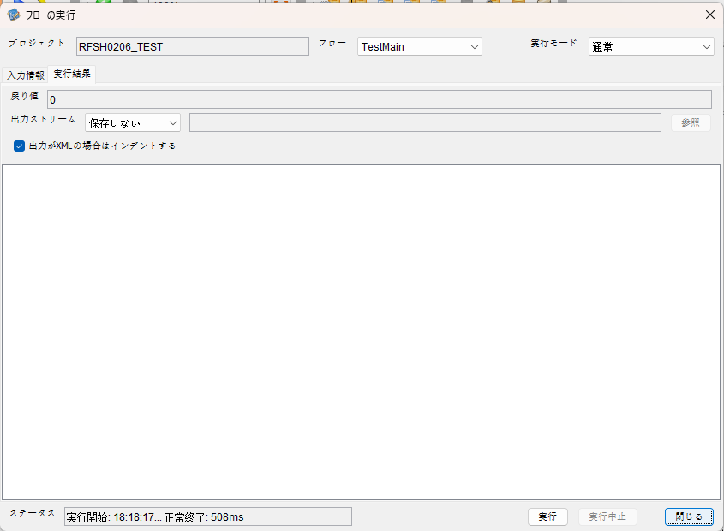

 |  | 行 | 日時 | レベル | メッセージ
 |  | 21181 | 2026-05-18T18:18:17.715 JST | INFO |  | FLEX_I_0003: [dc6a9fd8-c0c7-483e-a88b-8d55f6f32a48] サブフローの実行を開始します: /NH/connect/step3/isa_user07.RFSH0206.Main
 |  | 21182 | 2026-05-18T18:18:17.716 JST | INFO |  | FLEX_I_0003: [dc6a9fd8-c0c7-483e-a88b-8d55f6f32a48] サブフローの実行を開始します: /NH/connect/step3/isa_user07.MappingPreProcessing.MappingPreProcessing
 |  | 21183 | 2026-05-18T18:18:17.717 JST | INFO |  | FLEX_I_0003: [dc6a9fd8-c0c7-483e-a88b-8d55f6f32a48] サブフローの実行を開始します: /NH/connect/step3/isa_user07.Common.LogOutput
 |  | 21184 | 2026-05-18T18:18:17.719 JST | INFO |  | FLEX_I_0051: [dc6a9fd8-c0c7-483e-a88b-8d55f6f32a48] 情報(Log1) : 個別マッピング処理開始します。インターフェースID：RFSH0206 ASID：I0206 ジョブネットID：P1J0206
 |  | 21185 | 2026-05-18T18:18:17.719 JST | INFO |  | FLEX_I_0004: [dc6a9fd8-c0c7-483e-a88b-8d55f6f32a48] サブフローの実行が終了しました: /NH/connect/step3/isa_user07.Common.LogOutput [2ms]
 |  | 21186 | 2026-05-18T18:18:17.719 JST | INFO |  | FLEX_I_0003: [dc6a9fd8-c0c7-483e-a88b-8d55f6f32a48] サブフローの実行を開始します: /NH/connect/step3/isa_user07.Common.InputParameterCheck
 |  | 21187 | 2026-05-18T18:18:17.719 JST | INFO |  | FLEX_I_0004: [dc6a9fd8-c0c7-483e-a88b-8d55f6f32a48] サブフローの実行が終了しました: /NH/connect/step3/isa_user07.Common.InputParameterCheck [0ms]
 |  | 21188 | 2026-05-18T18:18:17.719 JST | INFO |  | FLEX_I_0003: [dc6a9fd8-c0c7-483e-a88b-8d55f6f32a48] サブフローの実行を開始します: /NH/connect/step3/isa_user07.Common.SettingInit
 |  | 21189 | 2026-05-18T18:18:17.735 JST | INFO |  | FLEX_I_0004: [dc6a9fd8-c0c7-483e-a88b-8d55f6f32a48] サブフローの実行が終了しました: /NH/connect/step3/isa_user07.Common.SettingInit [16ms]
 |  | 21190 | 2026-05-18T18:18:17.735 JST | INFO |  | FLEX_I_0003: [dc6a9fd8-c0c7-483e-a88b-8d55f6f32a48] サブフローの実行を開始します: /NH/connect/step3/isa_user07.Common.ParameterFileGet
 |  | 21191 | 2026-05-18T18:18:17.745 JST | INFO |  | FLEX_I_0004: [dc6a9fd8-c0c7-483e-a88b-8d55f6f32a48] サブフローの実行が終了しました: /NH/connect/step3/isa_user07.Common.ParameterFileGet [10ms]
 |  | 21192 | 2026-05-18T18:18:17.745 JST | INFO |  | FLEX_I_0003: [dc6a9fd8-c0c7-483e-a88b-8d55f6f32a48] サブフローの実行を開始します: /NH/connect/step3/isa_user07.Common_FileSendReceive.WorkFileDelete
 |  | 21193 | 2026-05-18T18:18:17.746 JST | INFO |  | FLEX_I_0004: [dc6a9fd8-c0c7-483e-a88b-8d55f6f32a48] サブフローの実行が終了しました: /NH/connect/step3/isa_user07.Common_FileSendReceive.WorkFileDelete [1ms]
 |  | 21194 | 2026-05-18T18:18:17.746 JST | INFO |  | FLEX_I_0003: [dc6a9fd8-c0c7-483e-a88b-8d55f6f32a48] サブフローの実行を開始します: /NH/connect/step3/isa_user07.Common.ParameterFileGet
 |  | 21195 | 2026-05-18T18:18:17.756 JST | INFO |  | FLEX_I_0004: [dc6a9fd8-c0c7-483e-a88b-8d55f6f32a48] サブフローの実行が終了しました: /NH/connect/step3/isa_user07.Common.ParameterFileGet [10ms]
 |  | 21196 | 2026-05-18T18:18:17.756 JST | INFO |  | FLEX_I_0003: [dc6a9fd8-c0c7-483e-a88b-8d55f6f32a48] サブフローの実行を開始します: /NH/connect/step3/isa_user07.Common_FileSendReceive.WorkFileDelete
 |  | 21197 | 2026-05-18T18:18:17.757 JST | INFO |  | FLEX_I_0004: [dc6a9fd8-c0c7-483e-a88b-8d55f6f32a48] サブフローの実行が終了しました: /NH/connect/step3/isa_user07.Common_FileSendReceive.WorkFileDelete [1ms]
 |  | 21198 | 2026-05-18T18:18:17.757 JST | INFO |  | FLEX_I_0003: [dc6a9fd8-c0c7-483e-a88b-8d55f6f32a48] サブフローの実行を開始します: /NH/connect/step3/isa_user07.Common_Conversion.GetConversionMst
 |  | 21199 | 2026-05-18T18:18:17.758 JST | INFO |  | FLEX_I_0004: [dc6a9fd8-c0c7-483e-a88b-8d55f6f32a48] サブフローの実行が終了しました: /NH/connect/step3/isa_user07.Common_Conversion.GetConversionMst [1ms]
 |  | 21200 | 2026-05-18T18:18:17.758 JST | INFO |  | FLEX_I_0004: [dc6a9fd8-c0c7-483e-a88b-8d55f6f32a48] サブフローの実行が終了しました: /NH/connect/step3/isa_user07.MappingPreProcessing.MappingPreProcessing [42ms]
 |  | 21201 | 2026-05-18T18:18:17.758 JST | INFO |  | FLEX_I_0003: [dc6a9fd8-c0c7-483e-a88b-8d55f6f32a48] サブフローの実行を開始します: /NH/connect/step3/isa_user07.RFSH0206.Mapping_Exec
 |  | 21202 | 2026-05-18T18:18:17.759 JST | INFO |  | FLEX_I_0003: [dc6a9fd8-c0c7-483e-a88b-8d55f6f32a48] サブフローの実行を開始します: /NH/connect/step3/isa_user07.FiletoFile.MappingPreProcessing
 |  | 21203 | 2026-05-18T18:18:17.761 JST | INFO |  | FLEX_I_0003: [dc6a9fd8-c0c7-483e-a88b-8d55f6f32a48] サブフローの実行を開始します: /NH/connect/step3/isa_user07.Common.ParameterFileGet
 |  | 21204 | 2026-05-18T18:18:17.769 JST | INFO |  | FLEX_I_0004: [dc6a9fd8-c0c7-483e-a88b-8d55f6f32a48] サブフローの実行が終了しました: /NH/connect/step3/isa_user07.Common.ParameterFileGet [8ms]
 |  | 21205 | 2026-05-18T18:18:17.778 JST | INFO |  | FLEX_I_0003: [dc6a9fd8-c0c7-483e-a88b-8d55f6f32a48] サブフローの実行を開始します: /NH/connect/step3/isa_user07.Common.ParameterFilePut
 |  | 21206 | 2026-05-18T18:18:17.782 JST | INFO |  | FLEX_I_0003: [dc6a9fd8-c0c7-483e-a88b-8d55f6f32a48] サブフローの実行を開始します: /NH/connect/step3/isa_user07.Common.ParameterFileGet
 |  | 21207 | 2026-05-18T18:18:17.791 JST | INFO |  | FLEX_I_0004: [dc6a9fd8-c0c7-483e-a88b-8d55f6f32a48] サブフローの実行が終了しました: /NH/connect/step3/isa_user07.Common.ParameterFileGet [9ms]
 |  | 21208 | 2026-05-18T18:18:17.801 JST | INFO |  | FLEX_I_0004: [dc6a9fd8-c0c7-483e-a88b-8d55f6f32a48] サブフローの実行が終了しました: /NH/connect/step3/isa_user07.Common.ParameterFilePut [23ms]
 |  | 21209 | 2026-05-18T18:18:17.801 JST | INFO |  | FLEX_I_0003: [dc6a9fd8-c0c7-483e-a88b-8d55f6f32a48] サブフローの実行を開始します: /NH/connect/step3/isa_user07.FiletoFile.PutParameterFileCaseMulitipleFiles
 |  | 21210 | 2026-05-18T18:18:17.801 JST | INFO |  | FLEX_I_0003: [dc6a9fd8-c0c7-483e-a88b-8d55f6f32a48] サブフローの実行を開始します: /NH/connect/step3/isa_user07.Common.ParameterFilePut
 |  | 21211 | 2026-05-18T18:18:17.806 JST | INFO |  | FLEX_I_0003: [dc6a9fd8-c0c7-483e-a88b-8d55f6f32a48] サブフローの実行を開始します: /NH/connect/step3/isa_user07.Common.ParameterFileGet
 |  | 21212 | 2026-05-18T18:18:17.814 JST | INFO |  | FLEX_I_0004: [dc6a9fd8-c0c7-483e-a88b-8d55f6f32a48] サブフローの実行が終了しました: /NH/connect/step3/isa_user07.Common.ParameterFileGet [8ms]
 |  | 21213 | 2026-05-18T18:18:17.825 JST | INFO |  | FLEX_I_0004: [dc6a9fd8-c0c7-483e-a88b-8d55f6f32a48] サブフローの実行が終了しました: /NH/connect/step3/isa_user07.Common.ParameterFilePut [24ms]
 |  | 21214 | 2026-05-18T18:18:17.826 JST | INFO |  | FLEX_I_0003: [dc6a9fd8-c0c7-483e-a88b-8d55f6f32a48] サブフローの実行を開始します: /NH/connect/step3/isa_user07.Common.ParameterFilePut
 |  | 21215 | 2026-05-18T18:18:17.830 JST | INFO |  | FLEX_I_0003: [dc6a9fd8-c0c7-483e-a88b-8d55f6f32a48] サブフローの実行を開始します: /NH/connect/step3/isa_user07.Common.ParameterFileGet
 |  | 21216 | 2026-05-18T18:18:17.838 JST | INFO |  | FLEX_I_0004: [dc6a9fd8-c0c7-483e-a88b-8d55f6f32a48] サブフローの実行が終了しました: /NH/connect/step3/isa_user07.Common.ParameterFileGet [8ms]
 |  | 21217 | 2026-05-18T18:18:17.849 JST | INFO |  | FLEX_I_0004: [dc6a9fd8-c0c7-483e-a88b-8d55f6f32a48] サブフローの実行が終了しました: /NH/connect/step3/isa_user07.Common.ParameterFilePut [23ms]
 |  | 21218 | 2026-05-18T18:18:17.849 JST | INFO |  | FLEX_I_0003: [dc6a9fd8-c0c7-483e-a88b-8d55f6f32a48] サブフローの実行を開始します: /NH/connect/step3/isa_user07.Common.ParameterFileGet
 |  | 21219 | 2026-05-18T18:18:17.858 JST | INFO |  | FLEX_I_0004: [dc6a9fd8-c0c7-483e-a88b-8d55f6f32a48] サブフローの実行が終了しました: /NH/connect/step3/isa_user07.Common.ParameterFileGet [9ms]
 |  | 21220 | 2026-05-18T18:18:17.858 JST | INFO |  | FLEX_I_0004: [dc6a9fd8-c0c7-483e-a88b-8d55f6f32a48] サブフローの実行が終了しました: /NH/connect/step3/isa_user07.FiletoFile.PutParameterFileCaseMulitipleFiles [57ms]
 |  | 21221 | 2026-05-18T18:18:17.858 JST | INFO |  | FLEX_I_0004: [dc6a9fd8-c0c7-483e-a88b-8d55f6f32a48] サブフローの実行が終了しました: /NH/connect/step3/isa_user07.FiletoFile.MappingPreProcessing [99ms]
 |  | 21222 | 2026-05-18T18:18:17.859 JST | INFO |  | FLEX_I_0003: [dc6a9fd8-c0c7-483e-a88b-8d55f6f32a48] サブフローの実行を開始します: /NH/connect/step3/isa_user07.RFSH0206.Mapping_Caller
 |  | 21223 | 2026-05-18T18:18:17.872 JST | INFO |  | FLEX_I_0003: [dc6a9fd8-c0c7-483e-a88b-8d55f6f32a48] サブフローの実行を開始します: /NH/connect/step3/isa_user07.Mapping_0022-2.Mapping
 |  | 21224 | 2026-05-18T18:18:17.963 JST | INFO |  | FLEX_I_0004: [dc6a9fd8-c0c7-483e-a88b-8d55f6f32a48] サブフローの実行が終了しました: /NH/connect/step3/isa_user07.Mapping_0022-2.Mapping [91ms]
 |  | 21225 | 2026-05-18T18:18:17.964 JST | INFO |  | FLEX_I_0003: [dc6a9fd8-c0c7-483e-a88b-8d55f6f32a48] サブフローの実行を開始します: /NH/connect/step3/isa_user07.RFSH0206.Mapping_FilePut
 |  | 21226 | 2026-05-18T18:18:17.970 JST | INFO |  | FLEX_I_0004: [dc6a9fd8-c0c7-483e-a88b-8d55f6f32a48] サブフローの実行が終了しました: /NH/connect/step3/isa_user07.RFSH0206.Mapping_FilePut [6ms]
 |  | 21227 | 2026-05-18T18:18:17.970 JST | INFO |  | FLEX_I_0003: [dc6a9fd8-c0c7-483e-a88b-8d55f6f32a48] サブフローの実行を開始します: /NH/connect/step3/isa_user07.Mapping_0022-2.Mapping
 |  | 21228 | 2026-05-18T18:18:17.971 JST | INFO |  | FLEX_I_0004: [dc6a9fd8-c0c7-483e-a88b-8d55f6f32a48] サブフローの実行が終了しました: /NH/connect/step3/isa_user07.Mapping_0022-2.Mapping [1ms]
 |  | 21229 | 2026-05-18T18:18:17.971 JST | INFO |  | FLEX_I_0003: [dc6a9fd8-c0c7-483e-a88b-8d55f6f32a48] サブフローの実行を開始します: /NH/connect/step3/isa_user07.RFSH0206.Mapping_FilePut
 |  | 21230 | 2026-05-18T18:18:17.973 JST | INFO |  | FLEX_I_0004: [dc6a9fd8-c0c7-483e-a88b-8d55f6f32a48] サブフローの実行が終了しました: /NH/connect/step3/isa_user07.RFSH0206.Mapping_FilePut [2ms]
 |  | 21231 | 2026-05-18T18:18:17.974 JST | INFO |  | FLEX_I_0004: [dc6a9fd8-c0c7-483e-a88b-8d55f6f32a48] サブフローの実行が終了しました: /NH/connect/step3/isa_user07.RFSH0206.Mapping_Caller [115ms]
 |  | 21232 | 2026-05-18T18:18:17.975 JST | INFO |  | FLEX_I_0003: [dc6a9fd8-c0c7-483e-a88b-8d55f6f32a48] サブフローの実行を開始します: /NH/connect/step3/isa_user07.FiletoFile.MappingPostProcessing
 |  | 21233 | 2026-05-18T18:18:17.977 JST | INFO |  | FLEX_I_0003: [dc6a9fd8-c0c7-483e-a88b-8d55f6f32a48] サブフローの実行を開始します: /NH/connect/step3/isa_user07.Common.WarningLogOutput
 |  | 21234 | 2026-05-18T18:18:17.977 JST | INFO |  | FLEX_I_0003: [dc6a9fd8-c0c7-483e-a88b-8d55f6f32a48] サブフローの実行を開始します: /NH/connect/step3/isa_user07.Common.LogOutput
 | No.5-2-1 | 21235 | 2026-05-18T18:18:17.978 JST | WARN |  | FLEX_W_1054: [dc6a9fd8-c0c7-483e-a88b-8d55f6f32a48] 警告(Log1) : det-warn:RFSH0206 マッピング処理にてコード変換が正しく行われませんでした。インターフェースID：RFSH0206 ASID：I0206 ジョブネットID：P1J0206 変換エラーメッセージ： NH、connect/step3、isa_user07、FiletoFile、MappingPostProcessing、I0206、P1J0206
 |  | 21236 | 2026-05-18T18:18:17.978 JST | INFO |  | FLEX_I_0004: [dc6a9fd8-c0c7-483e-a88b-8d55f6f32a48] サブフローの実行が終了しました: /NH/connect/step3/isa_user07.Common.LogOutput [1ms]
 |  | 21237 | 2026-05-18T18:18:17.978 JST | INFO |  | FLEX_I_0003: [dc6a9fd8-c0c7-483e-a88b-8d55f6f32a48] サブフローの実行を開始します: /NH/connect/step3/isa_user07.Common.LogOutput
 | No.5-2-1 | 21238 | 2026-05-18T18:18:17.979 JST | WARN |  | FLEX_W_1054: [dc6a9fd8-c0c7-483e-a88b-8d55f6f32a48] 警告(Log1) : 警告が発生しました。インターフェースID：RFSH0206 ASID：I0206 ジョブネットID：P1J0206
 |  |  |  |  |  | エラーメッセージ：事業所コード-プラントコード_inboundマスタで「3334」の変換ができませんでした。
 |  | 21239 | 2026-05-18T18:18:17.979 JST | INFO |  | FLEX_I_0004: [dc6a9fd8-c0c7-483e-a88b-8d55f6f32a48] サブフローの実行が終了しました: /NH/connect/step3/isa_user07.Common.LogOutput [1ms]
 |  | 21240 | 2026-05-18T18:18:17.979 JST | INFO |  | FLEX_I_0004: [dc6a9fd8-c0c7-483e-a88b-8d55f6f32a48] サブフローの実行が終了しました: /NH/connect/step3/isa_user07.Common.WarningLogOutput [2ms]
 |  | 21241 | 2026-05-18T18:18:17.979 JST | INFO |  | FLEX_I_0003: [dc6a9fd8-c0c7-483e-a88b-8d55f6f32a48] サブフローの実行を開始します: /NH/connect/step3/isa_user07.Common.LogOutput
...

エビデンス(個別)
■1回目 正常系・0byteファイル

受信ファイルサイズが0byte



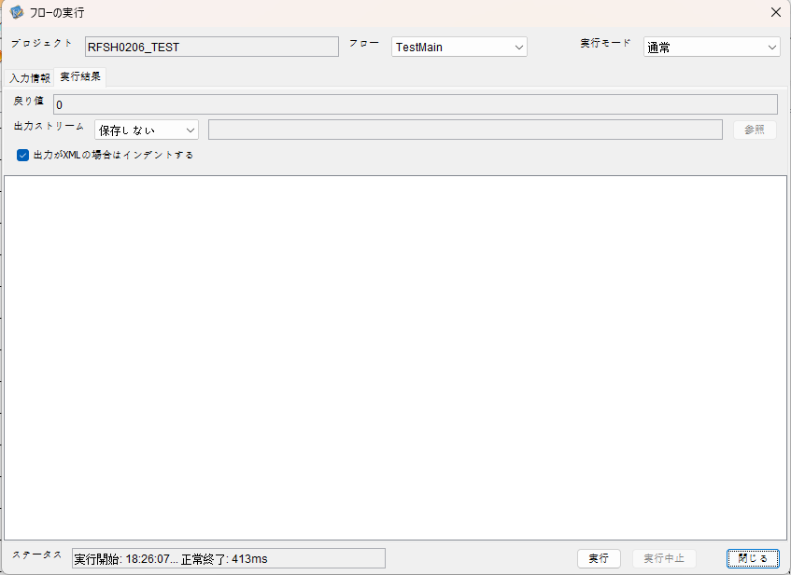

 | 行 | 日時 | レベル | メッセージ
 | 21537 | 2026-05-18T18:26:07.359 JST | INFO |  | FLEX_I_0003: [057d5ceb-c107-40f2-a95c-b8094a040c69] サブフローの実行を開始します: /NH/connect/step3/isa_user07.RFSH0206.Main
 | 21538 | 2026-05-18T18:26:07.361 JST | INFO |  | FLEX_I_0003: [057d5ceb-c107-40f2-a95c-b8094a040c69] サブフローの実行を開始します: /NH/connect/step3/isa_user07.MappingPreProcessing.MappingPreProcessing
 | 21539 | 2026-05-18T18:26:07.361 JST | INFO |  | FLEX_I_0003: [057d5ceb-c107-40f2-a95c-b8094a040c69] サブフローの実行を開始します: /NH/connect/step3/isa_user07.Common.LogOutput
 | 21540 | 2026-05-18T18:26:07.362 JST | INFO |  | FLEX_I_0051: [057d5ceb-c107-40f2-a95c-b8094a040c69] 情報(Log1) : 個別マッピング処理開始します。インターフェースID：RFSH0206 ASID：I0206 ジョブネットID：P1J0206
 | 21541 | 2026-05-18T18:26:07.362 JST | INFO |  | FLEX_I_0004: [057d5ceb-c107-40f2-a95c-b8094a040c69] サブフローの実行が終了しました: /NH/connect/step3/isa_user07.Common.LogOutput [1ms]
 | 21542 | 2026-05-18T18:26:07.362 JST | INFO |  | FLEX_I_0003: [057d5ceb-c107-40f2-a95c-b8094a040c69] サブフローの実行を開始します: /NH/connect/step3/isa_user07.Common.InputParameterCheck
...
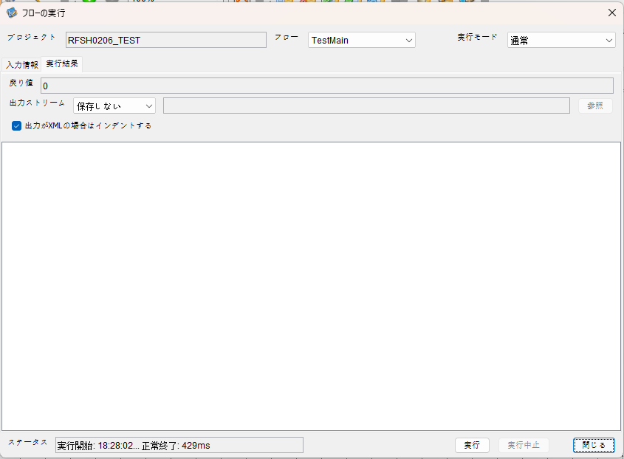

 | 行 | 日時 | レベル | メッセージ
 | 21780 | 2026-05-18T18:28:02.948 JST | INFO |  | FLEX_I_0003: [2313a163-505f-44ca-8218-95c9f4507267] サブフローの実行を開始します: /NH/connect/step3/isa_user07.RFSH0206.Main
 | 21781 | 2026-05-18T18:28:02.949 JST | INFO |  | FLEX_I_0003: [2313a163-505f-44ca-8218-95c9f4507267] サブフローの実行を開始します: /NH/connect/step3/isa_user07.MappingPreProcessing.MappingPreProcessing
 | 21782 | 2026-05-18T18:28:02.951 JST | INFO |  | FLEX_I_0003: [2313a163-505f-44ca-8218-95c9f4507267] サブフローの実行を開始します: /NH/connect/step3/isa_user07.Common.LogOutput
 | 21783 | 2026-05-18T18:28:02.951 JST | INFO |  | FLEX_I_0051: [2313a163-505f-44ca-8218-95c9f4507267] 情報(Log1) : 個別マッピング処理開始します。インターフェースID：RFSH0206 ASID：I0206 ジョブネットID：P1J0206
 | 21784 | 2026-05-18T18:28:02.951 JST | INFO |  | FLEX_I_0004: [2313a163-505f-44ca-8218-95c9f4507267] サブフローの実行が終了しました: /NH/connect/step3/isa_user07.Common.LogOutput [0ms]
...


 | 行 | 日時 | レベル | メッセージ
 | 21953 | 2026-05-18T18:29:59.873 JST | INFO |  | FLEX_I_0003: [359155b3-194e-4f04-93aa-ba63253198a2] サブフローの実行を開始します: /NH/connect/step3/isa_user07.RFSH0206.Main
 | 21954 | 2026-05-18T18:29:59.875 JST | INFO |  | FLEX_I_0003: [359155b3-194e-4f04-93aa-ba63253198a2] サブフローの実行を開始します: /NH/connect/step3/isa_user07.MappingPreProcessing.MappingPreProcessing
 | 21955 | 2026-05-18T18:29:59.876 JST | INFO |  | FLEX_I_0003: [359155b3-194e-4f04-93aa-ba63253198a2] サブフローの実行を開始します: /NH/connect/step3/isa_user07.Common.LogOutput
 | 21956 | 2026-05-18T18:29:59.877 JST | INFO |  | FLEX_I_0051: [359155b3-194e-4f04-93aa-ba63253198a2] 情報(Log1) : 個別マッピング処理開始します。インターフェースID：RFSH0206 ASID：I0206 ジョブネットID：P1J0206
 | 21957 | 2026-05-18T18:29:59.877 JST | INFO |  | FLEX_I_0004: [359155b3-194e-4f04-93aa-ba63253198a2] サブフローの実行が終了しました: /NH/connect/step3/isa_user07.Common.LogOutput [1ms]
 | 21958 | 2026-05-18T18:29:59.877 JST | INFO |  | FLEX_I_0003: [359155b3-194e-4f04-93aa-ba63253198a2] サブフローの実行を開始します: /NH/connect/step3/isa_user07.Common.InputParameterCheck
 | 21959 | 2026-05-18T18:29:59.877 JST | INFO |  | FLEX_I_0004: [359155b3-194e-4f04-93aa-ba63253198a2] サブフローの実行が終了しました: /NH/connect/step3/isa_user07.Common.InputParameterCheck [0ms]
...
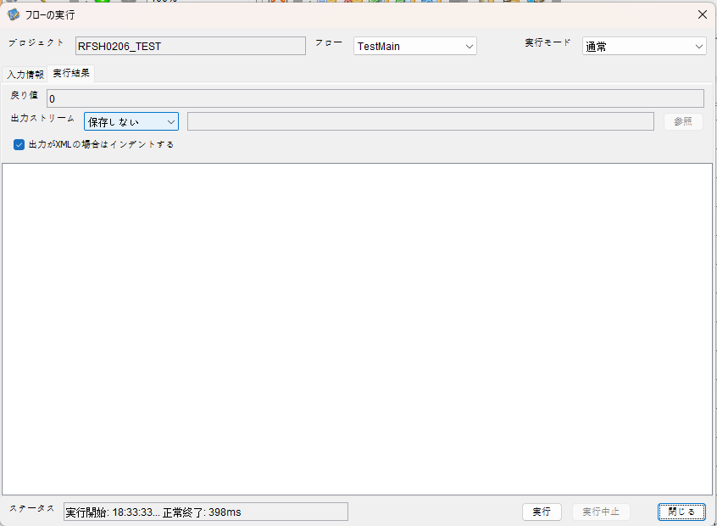

 | 行 | 日時 | レベル | メッセージ
 | 22240 | 2026-05-18T18:33:34.193 JST | INFO |  | FLEX_I_0003: [b38fc989-71a6-45e3-86ec-bcdd62ab528d] サブフローの実行を開始します: /NH/connect/step3/isa_user07.RFSH0206.Main
 | 22241 | 2026-05-18T18:33:34.194 JST | INFO |  | FLEX_I_0003: [b38fc989-71a6-45e3-86ec-bcdd62ab528d] サブフローの実行を開始します: /NH/connect/step3/isa_user07.MappingPreProcessing.MappingPreProcessing
 | 22242 | 2026-05-18T18:33:34.195 JST | INFO |  | FLEX_I_0003: [b38fc989-71a6-45e3-86ec-bcdd62ab528d] サブフローの実行を開始します: /NH/connect/step3/isa_user07.Common.LogOutput
 | 22243 | 2026-05-18T18:33:34.197 JST | INFO |  | FLEX_I_0051: [b38fc989-71a6-45e3-86ec-bcdd62ab528d] 情報(Log1) : 個別マッピング処理開始します。インターフェースID：RFSH0206 ASID：I0206 ジョブネットID：P1J0206
 | 22244 | 2026-05-18T18:33:34.197 JST | INFO |  | FLEX_I_0004: [b38fc989-71a6-45e3-86ec-bcdd62ab528d] サブフローの実行が終了しました: /NH/connect/step3/isa_user07.Common.LogOutput [2ms]
 | 22245 | 2026-05-18T18:33:34.197 JST | INFO |  | FLEX_I_0003: [b38fc989-71a6-45e3-86ec-bcdd62ab528d] サブフローの実行を開始します: /NH/connect/step3/isa_user07.Common.InputParameterCheck
 | 22246 | 2026-05-18T18:33:34.197 JST | INFO |  | FLEX_I_0004: [b38fc989-71a6-45e3-86ec-bcdd62ab528d] サブフローの実行が終了しました: /NH/connect/step3/isa_user07.Common.InputParameterCheck [0ms]
...
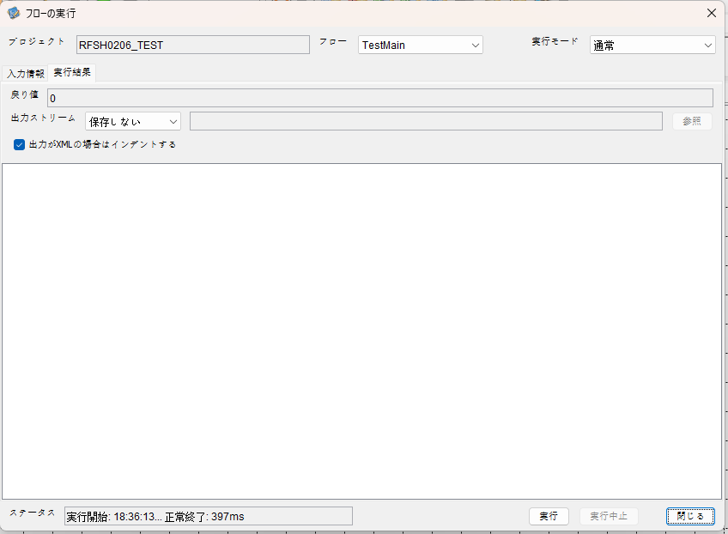

 | 行 | 日時 | レベル | メッセージ
 | 22413 | 2026-05-18T18:36:13.648 JST | INFO |  | FLEX_I_0003: [a39c05c5-867c-415c-a5e7-c4a94e46f963] サブフローの実行を開始します: /NH/connect/step3/isa_user07.RFSH0206.Main
 | 22414 | 2026-05-18T18:36:13.648 JST | INFO |  | FLEX_I_0003: [a39c05c5-867c-415c-a5e7-c4a94e46f963] サブフローの実行を開始します: /NH/connect/step3/isa_user07.MappingPreProcessing.MappingPreProcessing
 | 22415 | 2026-05-18T18:36:13.648 JST | INFO |  | FLEX_I_0003: [a39c05c5-867c-415c-a5e7-c4a94e46f963] サブフローの実行を開始します: /NH/connect/step3/isa_user07.Common.LogOutput
 | 22416 | 2026-05-18T18:36:13.648 JST | INFO |  | FLEX_I_0051: [a39c05c5-867c-415c-a5e7-c4a94e46f963] 情報(Log1) : 個別マッピング処理開始します。インターフェースID：RFSH0206 ASID：I0206 ジョブネットID：P1J0206
 | 22417 | 2026-05-18T18:36:13.648 JST | INFO |  | FLEX_I_0004: [a39c05c5-867c-415c-a5e7-c4a94e46f963] サブフローの実行が終了しました: /NH/connect/step3/isa_user07.Common.LogOutput [0ms]
 | 22418 | 2026-05-18T18:36:13.648 JST | INFO |  | FLEX_I_0003: [a39c05c5-867c-415c-a5e7-c4a94e46f963] サブフローの実行を開始します: /NH/connect/step3/isa_user07.Common.InputParameterCheck
 | 22419 | 2026-05-18T18:36:13.648 JST | INFO |  | FLEX_I_0004: [a39c05c5-867c-415c-a5e7-c4a94e46f963] サブフローの実行が終了しました: /NH/connect/step3/isa_user07.Common.InputParameterCheck [0ms]
 | 22420 | 2026-05-18T18:36:13.648 JST | INFO |  | FLEX_I_0003: [a39c05c5-867c-415c-a5e7-c4a94e46f963] サブフローの実行を開始します: /NH/connect/step3/isa_user07.Common.SettingInit
 | 22421 | 2026-05-18T18:36:13.679 JST | INFO |  | FLEX_I_0004: [a39c05c5-867c-415c-a5e7-c4a94e46f963] サブフローの実行が終了しました: /NH/connect/step3/isa_user07.Common.SettingInit [31ms]
...
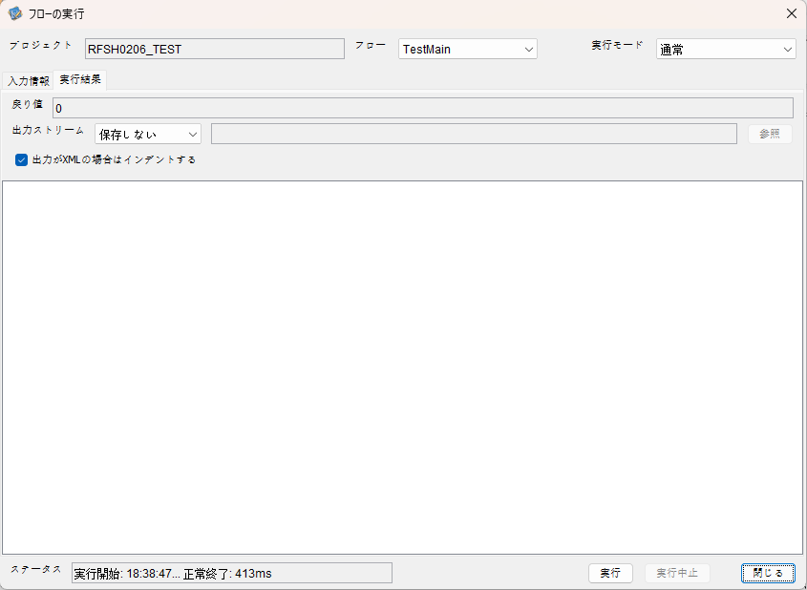

 | 行 | 日時 | レベル | メッセージ
 | 22611 | 2026-05-18T18:38:47.229 JST | INFO |  | FLEX_I_0003: [7895b0da-664c-4dde-8cf0-ab7e47ab3b18] サブフローの実行を開始します: /NH/connect/step3/isa_user07.RFSH0206.Main
 | 22612 | 2026-05-18T18:38:47.231 JST | INFO |  | FLEX_I_0003: [7895b0da-664c-4dde-8cf0-ab7e47ab3b18] サブフローの実行を開始します: /NH/connect/step3/isa_user07.MappingPreProcessing.MappingPreProcessing
 | 22613 | 2026-05-18T18:38:47.231 JST | INFO |  | FLEX_I_0003: [7895b0da-664c-4dde-8cf0-ab7e47ab3b18] サブフローの実行を開始します: /NH/connect/step3/isa_user07.Common.LogOutput
 | 22614 | 2026-05-18T18:38:47.233 JST | INFO |  | FLEX_I_0051: [7895b0da-664c-4dde-8cf0-ab7e47ab3b18] 情報(Log1) : 個別マッピング処理開始します。インターフェースID：RFSH0206 ASID：I0206 ジョブネットID：P1J0206
 | 22615 | 2026-05-18T18:38:47.233 JST | INFO |  | FLEX_I_0004: [7895b0da-664c-4dde-8cf0-ab7e47ab3b18] サブフローの実行が終了しました: /NH/connect/step3/isa_user07.Common.LogOutput [2ms]
 | 22616 | 2026-05-18T18:38:47.233 JST | INFO |  | FLEX_I_0003: [7895b0da-664c-4dde-8cf0-ab7e47ab3b18] サブフローの実行を開始します: /NH/connect/step3/isa_user07.Common.InputParameterCheck
 | 22617 | 2026-05-18T18:38:47.233 JST | INFO |  | FLEX_I_0004: [7895b0da-664c-4dde-8cf0-ab7e47ab3b18] サブフローの実行が終了しました: /NH/connect/step3/isa_user07.Common.InputParameterCheck [0ms]
...


 | 行 | 日時 | レベル | メッセージ
 | 22754 | 2026-05-18T18:41:10.637 JST | INFO |  | FLEX_I_0003: [c134473e-b34f-41df-acaa-e93fb913afb0] サブフローの実行を開始します: /NH/connect/step3/isa_user07.RFSH0206.Main
 | 22755 | 2026-05-18T18:41:10.637 JST | INFO |  | FLEX_I_0003: [c134473e-b34f-41df-acaa-e93fb913afb0] サブフローの実行を開始します: /NH/connect/step3/isa_user07.MappingPreProcessing.MappingPreProcessing
 | 22756 | 2026-05-18T18:41:10.639 JST | INFO |  | FLEX_I_0003: [c134473e-b34f-41df-acaa-e93fb913afb0] サブフローの実行を開始します: /NH/connect/step3/isa_user07.Common.LogOutput
 | 22757 | 2026-05-18T18:41:10.640 JST | INFO |  | FLEX_I_0051: [c134473e-b34f-41df-acaa-e93fb913afb0] 情報(Log1) : 個別マッピング処理開始します。インターフェースID：RFSH0206 ASID：I0206 ジョブネットID：P1J0206
 | 22758 | 2026-05-18T18:41:10.640 JST | INFO |  | FLEX_I_0004: [c134473e-b34f-41df-acaa-e93fb913afb0] サブフローの実行が終了しました: /NH/connect/step3/isa_user07.Common.LogOutput [1ms]
 | 22759 | 2026-05-18T18:41:10.640 JST | INFO |  | FLEX_I_0003: [c134473e-b34f-41df-acaa-e93fb913afb0] サブフローの実行を開始します: /NH/connect/step3/isa_user07.Common.InputParameterCheck
 | 22760 | 2026-05-18T18:41:10.640 JST | INFO |  | FLEX_I_0004: [c134473e-b34f-41df-acaa-e93fb913afb0] サブフローの実行が終了しました: /NH/connect/step3/isa_user07.Common.InputParameterCheck [0ms]
...


 | 行 | 日時 | レベル | メッセージ
 | 22897 | 2026-05-18T18:43:47.963 JST | INFO |  | FLEX_I_0003: [708751aa-3372-427d-a7a7-d29b279523f3] サブフローの実行を開始します: /NH/connect/step3/isa_user07.RFSH0206.Main
 | 22898 | 2026-05-18T18:43:47.964 JST | INFO |  | FLEX_I_0003: [708751aa-3372-427d-a7a7-d29b279523f3] サブフローの実行を開始します: /NH/connect/step3/isa_user07.MappingPreProcessing.MappingPreProcessing
 | 22899 | 2026-05-18T18:43:47.965 JST | INFO |  | FLEX_I_0003: [708751aa-3372-427d-a7a7-d29b279523f3] サブフローの実行を開始します: /NH/connect/step3/isa_user07.Common.LogOutput
 | 22900 | 2026-05-18T18:43:47.965 JST | INFO |  | FLEX_I_0051: [708751aa-3372-427d-a7a7-d29b279523f3] 情報(Log1) : 個別マッピング処理開始します。インターフェースID：RFSH0206 ASID：I0206 ジョブネットID：P1J0206
 | 22901 | 2026-05-18T18:43:47.965 JST | INFO |  | FLEX_I_0004: [708751aa-3372-427d-a7a7-d29b279523f3] サブフローの実行が終了しました: /NH/connect/step3/isa_user07.Common.LogOutput [0ms]
 | 22902 | 2026-05-18T18:43:47.965 JST | INFO |  | FLEX_I_0003: [708751aa-3372-427d-a7a7-d29b279523f3] サブフローの実行を開始します: /NH/connect/step3/isa_user07.Common.InputParameterCheck
 | 22903 | 2026-05-18T18:43:47.966 JST | INFO |  | FLEX_I_0004: [708751aa-3372-427d-a7a7-d29b279523f3] サブフローの実行が終了しました: /NH/connect/step3/isa_user07.Common.InputParameterCheck [1ms]
...

エビデンス(マッピング)
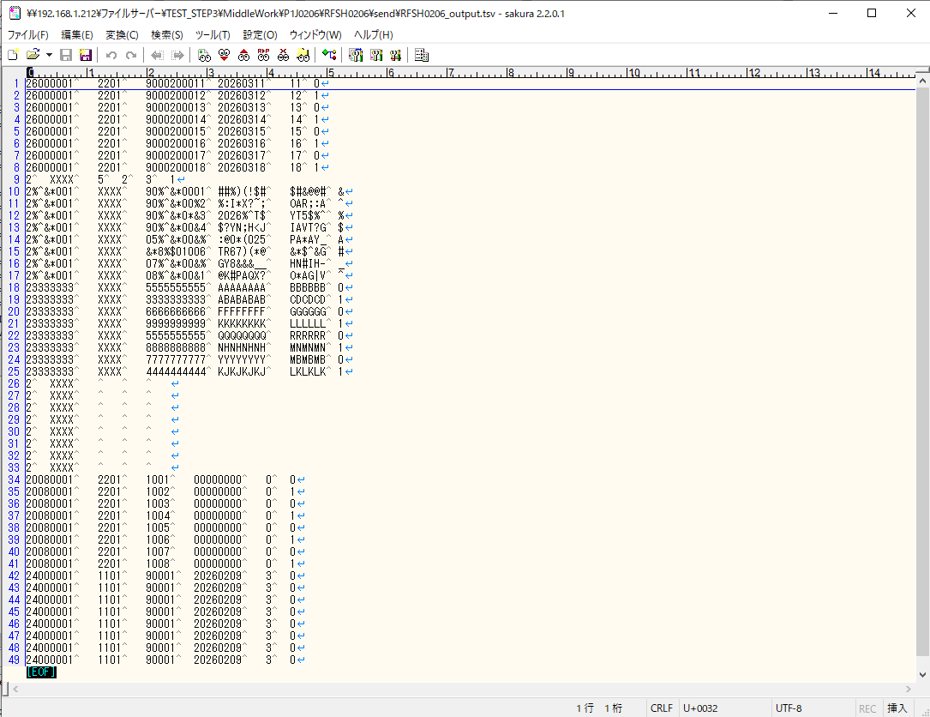
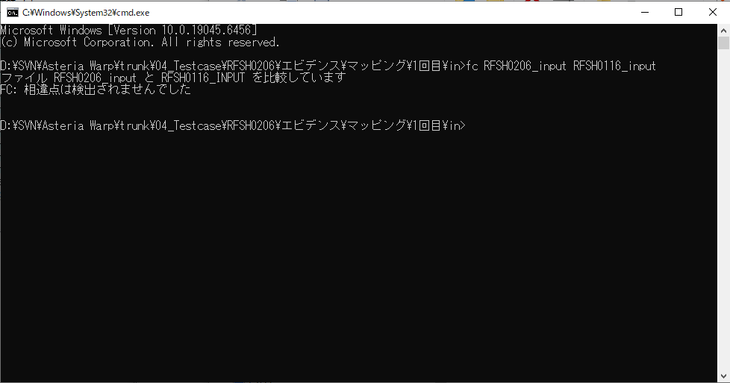
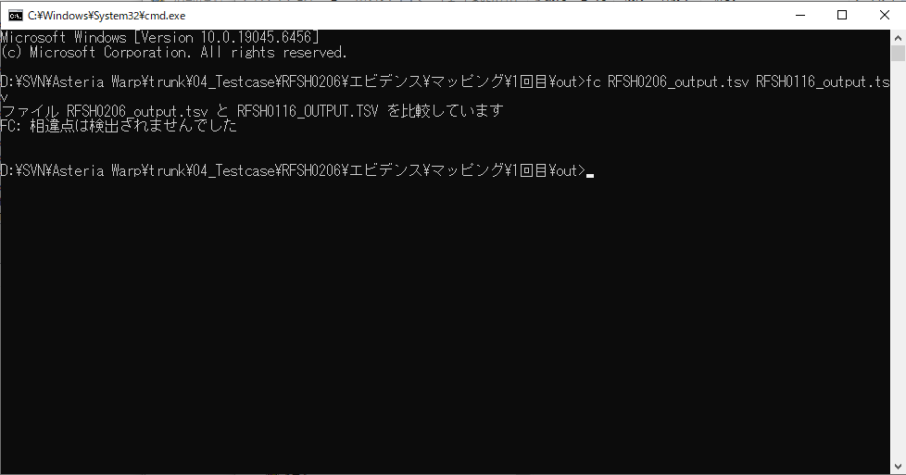
...
■出力ファイル

エビデンス(マッピング)_20260520
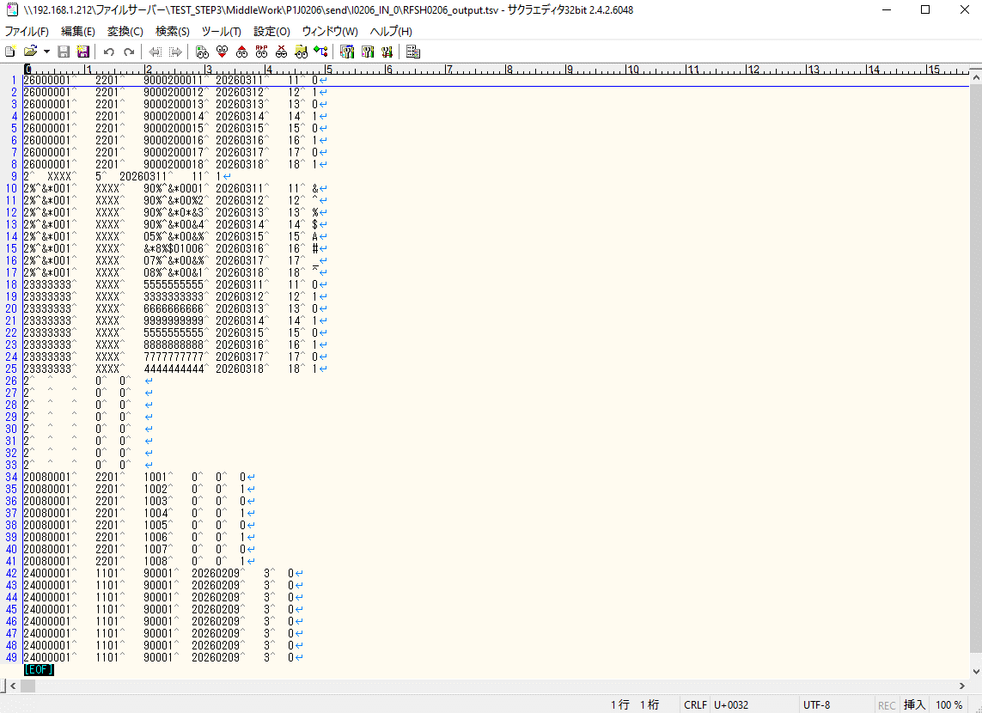
...
■出力ファイル

基本情報
項目名 | 値
インターフェースID | RFSH0206
ジョブネットID | P1J0206@I0206
システム情報.中間ワーク親フォルダパス | \\192.168.1.212\ファイルサーバー\TEST_STEP3\MiddleWork\P1J0206
システム情報.送信ファイル格納フォルダ名 | send
個別マッピング用定義ファイル.作成ファイル名 | RFSH0206_output.tsv
個別マッピング定義用ファイル.保存フォルダ名 | 0206_IN_0
パラメータファイルパス | \\192.168.1.212\ファイルサーバー\TEST_STEP3\Work\P1J0206\parameter.conf
パラメータファイル.受信ファイル格納フォルダパス_[インターフェースID] | \\192.168.1.212\ファイルサーバー\TEST_STEP3\receive\P1J0206

テスト実施時の基本情報を記入

外部定義ファイル
...
テスト実施時の定義ファイル情報を記載
...

